見積原価管理メニュー
画面定義
共通情報 |  | プロジェクト名 |  | 株式会社クワガタ様向け KID'S 受発注機能改修 |  |  |  |  |  |  |  | 作成者 | solcom 品川
 |  | システム名 |  | Kuwagata Integrated Dealing System (KID'S) |  |  |  |  |  |  |  | 作成日付 | 2019-01-18
 |  | 工程名 |  | 基本設計 |  |  |  |  |  |  |  | バージョン | 0.5
 |  | ドキュメントID |  | KIDS0002 |  |  |  |  |  |  |  | 更新者
 |  | ドキュメント名 |  | 基本設計 画面設計書 |  |  |  |  |  |  |  | 更新日付
書誌情報 |  | 画面ID |  | U-03-00
 |  | 画面の名称 |  | 見積原価管理メニュー
 |  | 概要 |  | 見積原価管理機能のメニュー画面。本画面は元画面(「メインメニュー」U-00-03)と同ウィンドウで遷移する。

画面レイアウト

新レイアウト

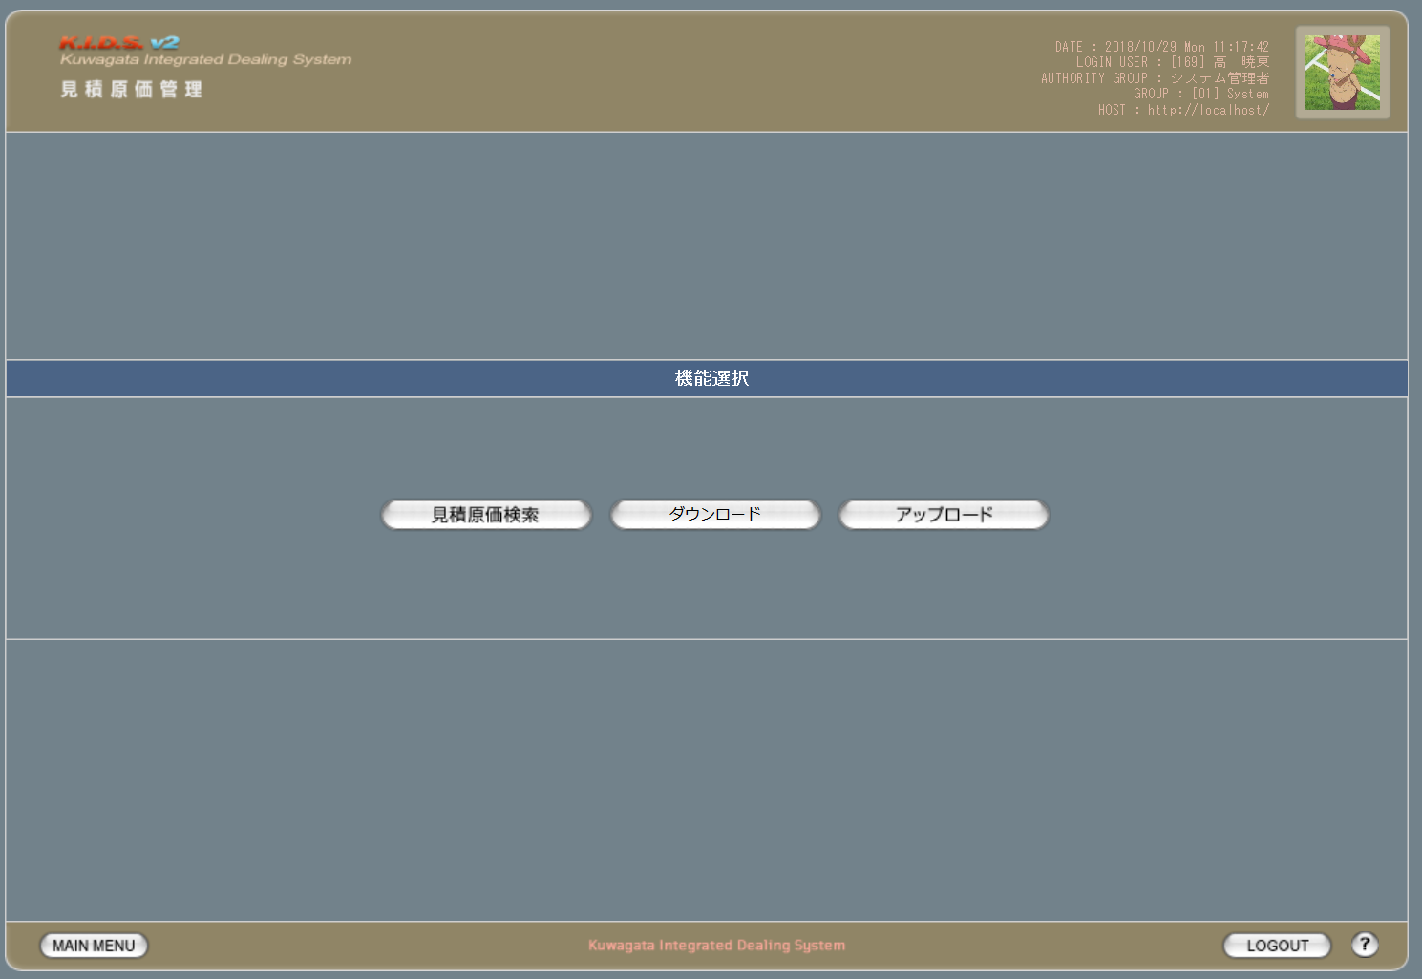

1

1
2
3

旧レイアウト

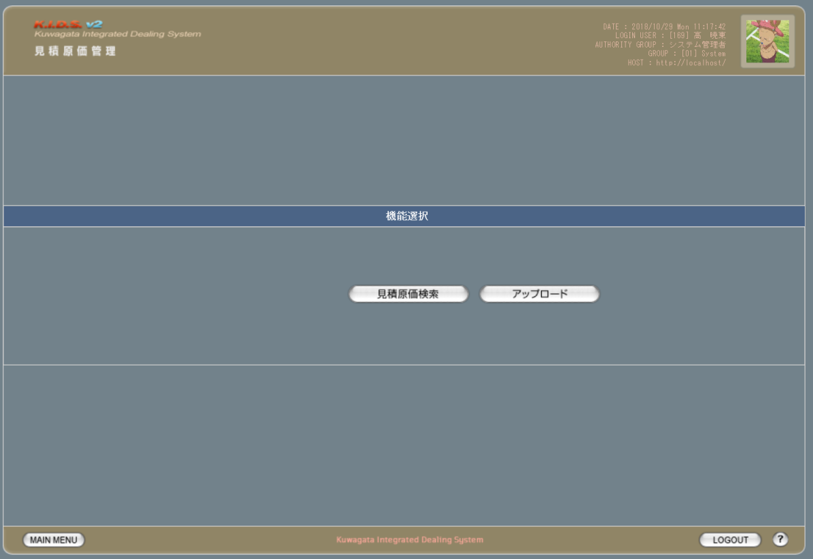

派生画面
なし

入力パラメータ
なし

項目定義
No. | 名称 |  | 部品 |  | 入力 | 必須 | 形式 |  | 桁数 | 下限 | 上限 | 初期値
1 | 検索 |  | ボタン |  | I | - | - |  | - | - | - | 固定値「見積原価検索」
2 | ダウンロード |  | ボタン |  | I | - | - |  | - | - | - | 固定値「ダウンロード」
3 | アップロード |  | ボタン |  | I | - | - |  | - | - | - | 固定値「アップロード」

改修対象項目定義
No. | 名称 |  | 種別 | 改修内容
1 | ダウンロード |  | 追加 | 押下で見積原価ダウンロード画面(U-03-08)へ同ウィンドウで遷移する。

動作定義
No. | 項目 |  |  | 動作 |  |  |  | 処理
1 | 検索ボタン |  |  | クリック |  |  |  | 見積原価表検索画面(U-03-04)に同ウィンドウで遷移
2 | ダウンロードボタン |  |  | クリック |  |  |  | 見積原価表ダウンロード画面(U-03-08)に同ウィンドウで遷移
3 | アップロードボタン |  |  | クリック |  |  |  | 見積原価表アップロード画面(U-03-01)に同ウィンドウで遷移

備考
1 | なし

見積原価アップロード
画面定義
共通情報 |  |  | プロジェクト名 |  | 株式会社クワガタ様向け KID'S 受発注機能改修 |  |  |  |  |  |  |  |  | 作成者 | solcom 品川
 |  |  | システム名 |  | Kuwagata Integrated Dealing System (KID'S) |  |  |  |  |  |  |  |  | 作成日付 | 2019-01-18
 |  |  | 工程名 |  | 基本設計 |  |  |  |  |  |  |  |  | バージョン | 0.5
 |  |  | ドキュメントID |  | KIDS0002 |  |  |  |  |  |  |  |  | 更新者
 |  |  | ドキュメント名 |  | 基本設計 画面設計書 |  |  |  |  |  |  |  |  | 更新日付
書誌情報 |  |  | 画面ID |  | U-03-01
 |  |  | 画面の名称 |  | 見積原価アップロード
 |  |  | 概要 |  | アップロードする見積原価計算書を指定する画面。本画面は元画面(「メインメニュー」U-00-03もしくは「見積原価管理メニュー」U-03-00)と同ウィンドウで遷移する。

画面レイアウト
新レイアウト

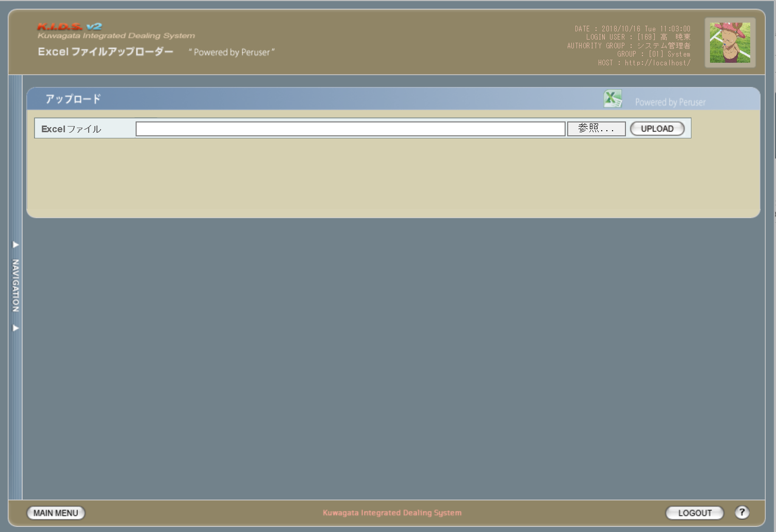

1
2
3

派生画面
1 | U-03-01-1 |  | エラー画面 |  |  |  | 不正なファイルが選択されたことを通知する画面。この画面は元画面(U-03-01)とは別ウィンドウで表示する。
画面レイアウト

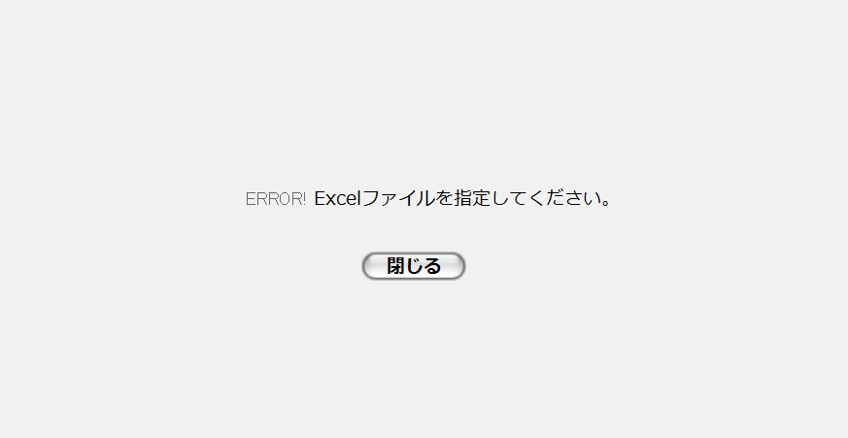

4

5

入力パラメータ
No. | 名称 |  |  |  | 概要 |  |  |  |  |  |  |  |  | 関連テーブル・カラム
1 | パス・ファイル名 |  |  |  | ローカルに存在する見積原価表のExcelファイルを指定する。手入力または参照ボタンによる指定が可能。 |  |  |  |  |  |  |  |  | -

項目定義
No. | 名称 |  |  | 部品 |  |  | I/O | 必須 | 形式 |  | 桁数 | 下限 | 上限 | 初期値
1 | ファイル・パス名 |  |  | テキストボックス |  |  | I | 〇 | - |  | - | - | - | -
2 | 参照 |  |  | ボタン |  |  | I | - | - |  | - | - | - | ブラウザによる固定値
3 | アップロード |  |  | ボタン |  |  | I | - | - |  | - | - | - | 固定値「UPLOAD」
4 | エラーメッセージ |  |  | ラベル |  |  | O | - | - |  | - | - | - | ※処理定義およびエラーメッセージ参照
5 | 閉じる |  |  | ボタン |  |  | I | - | - |  | - | - | - | 固定値「閉じる」

改修対象項目定義
レイアウト上はなし

動作定義
No. | 項目 |  |  |  | 動作 |  |  |  |  | 処理
1 | 参照 |  |  |  | クリック |  |  |  |  | ファイル選択用ダイアログを開く
2 | アップロード |  |  |  | クリック |  |  |  |  | アップロード
3 | 閉じる |  |  |  | クリック |  |  |  |  | エラー画面(U-03-01-1)を閉じてアップロード画面(U-03-01)表示状態に戻る

処理定義
No. | 処理名 |  |  |  |  | 処理内容
1 | アップロード |  |  |  |  | 1 | テキストボックス「ファイル・パス名」に入力されたパスをチェック。パスが存在しない場合、エラー画面(U-03-01-1)を別ウィンドウで開き、エラーメッセージ1を表示。

 |  |  |  |  |  | 2 | テキストボックス「ファイル・パス名」に入力されたファイルをチェック。ファイルが存在しない場合、エラー画面(U-03-01-1)を別ウィンドウで開き、エラーメッセージ1を表示。

 |  |  |  |  |  | 3 | ファイルがExcelファイルではない場合エラー画面(U-03-01-1)を別ウィンドウで開き、エラーメッセージ2を表示
 |  |  |  |  |  | 4 | 読み込み処理が失敗した場合エラー画面(U-03-01-1)を別ウィンドウで開き、エラーメッセージ3を表示
 |  |  |  |  |  | 5 | 読み込み処理に成功した場合、ワークシート選択画面(U-03-02)を別ウィンドウで開く

エラーメッセージ
No. | エラー内容 |  |  |  |  |  |  |  |  | エラーメッセージ
1 | 存在しないファイルまたはパスが指定された |  |  |  |  |  |  |  |  | ファイルまたはパスが存在しません。
2 | Excelファイルではないファイルが指定された |  |  |  |  |  |  |  |  | Excelファイルを指定してください。
3 | その他(ファイル読み込みエラー等) |  |  |  |  |  |  |  |  | ファイルの読み込みに失敗しました。

備考
1 | この画面で行われる処理には、
 | a | 見積原価計算書のフォーマット変更
 | がある。
 | 処理の詳細については別紙『KID'Sシステム改修 機能設計書.xlsx』の
 | a | シート「見積原価計算書のフォーマット変更」
 | を参照のこと。

ワークシート選択
画面定義
共通情報 |  |  | プロジェクト名 |  | 株式会社クワガタ様向け KID'S 受発注機能改修 |  |  |  |  |  |  |  | 作成者 | solcom 品川
 |  |  | システム名 |  | Kuwagata Integrated Dealing System (KID'S) |  |  |  |  |  |  |  | 作成日付 | 2019-01-18
 |  |  | 工程名 |  | 基本設計 |  |  |  |  |  |  |  | バージョン | 0.5
 |  |  | ドキュメントID |  | KIDS0002 |  |  |  |  |  |  |  | 更新者
 |  |  | ドキュメント名 |  | 基本設計 画面設計書 |  |  |  |  |  |  |  | 更新日付
書誌情報 |  |  | 画面ID |  | U-03-02
 |  |  | 画面の名称 |  | ワークシート選択
 |  |  | 概要 |  | アップロードする見積原価計算書のワークシートを指定する画面。この画面は前画面(「見積原価アップロード」U-03-01)とは別ウィンドウで表示する。

画面レイアウト
新レイアウト

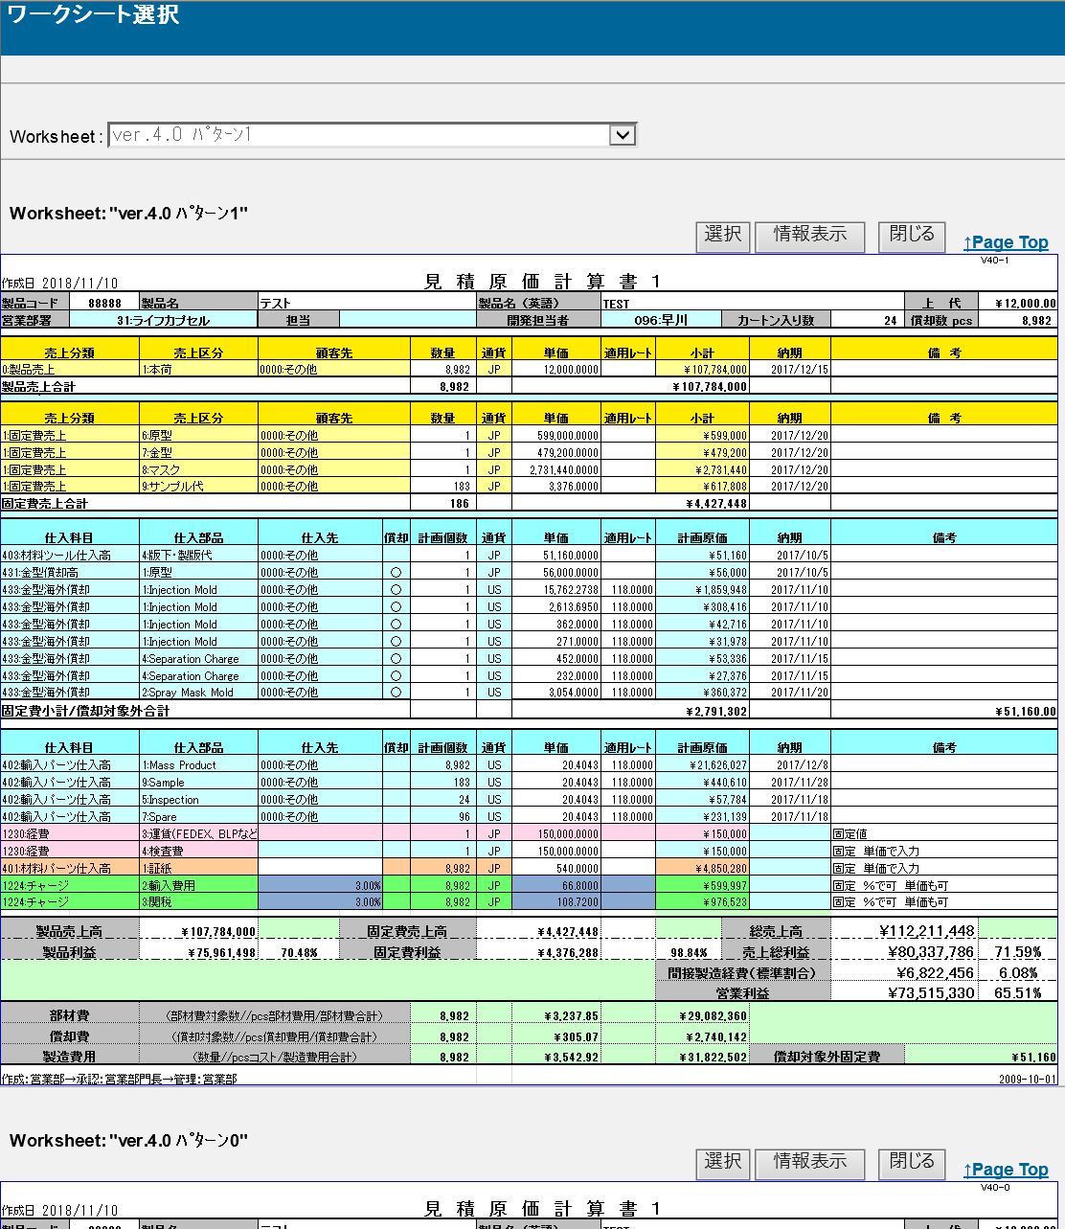

1

2
3
4
5

6

7

8

9

10

旧レイアウト

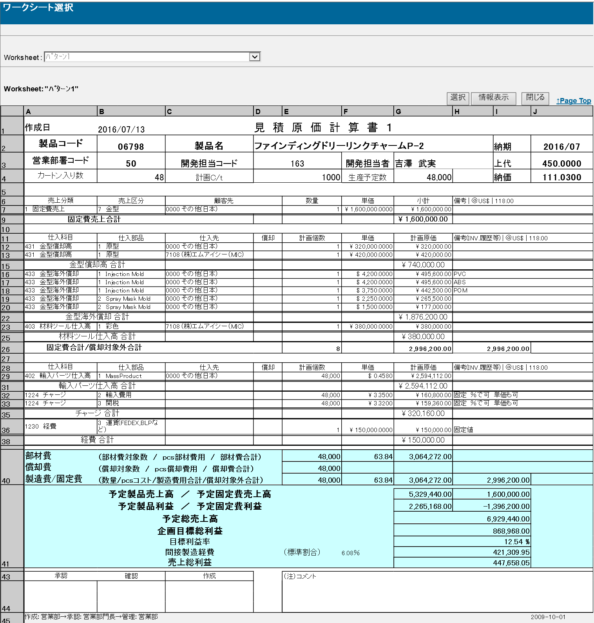

派生画面
なし

入力パラメータ
No. | 名称 |  |  |  | 概要 |  |  |  |  |  |  |  | 関連テーブル・カラム
1 | ワークシート選択 |  |  |  | アップロードされたブック(Excelファイル)に含まれるワークシート名を選択 |  |  |  |  |  |  |  | -

項目定義
No. | 名称 |  |  | 部品 |  | I/O | 必須 | 形式 |  | 桁数 | 下限 | 上限 | 初期値
1 | ワークシート選択 |  |  | プルダウン |  | I | 〇 | - |  | - | - | - | 1枚めのワークシート名
2 | 選択 |  |  | ボタン |  | I | - | - |  | - | - | - | 固定値「選択」
3 | 情報開示 |  |  | ボタン |  | I | - | - |  | - | - | - | 固定値「情報開示」
4 | 閉じる |  |  | ボタン |  | I | - | - |  | - | - | - | 固定値「閉じる」
5 | Page Top |  |  | リンク |  | I | - | - |  | - | - | - | 固定値「↑Page Top」
6 | ワークシート名 |  |  | ラベル |  | O | - | - |  | - | - | - | 直下に表示されているワークシートのワークシート名

7 | ヘッダ情報 |  |  | ラベル |  | O | - | - |  | - | - | - | ワークシートに記載された情報
8 | 受注情報 |  |  | ラベル |  | O | - | - |  | - | - | - | ワークシートに記載された情報
9 | 発注情報 |  |  | ラベル |  | O | - | - |  | - | - | - | ワークシートに記載された情報
10 | フッタ情報 |  |  | ラベル |  | O | - | - |  | - | - | - | ワークシートに記載された情報

改修対象項目定義
No. | 名称 |  |  | 種別 | 改修内容
- | 表示全般 |  |  | 変更 | 見積原価計算書フォーマット変更により、表示全般を変更

動作定義
No. | 項目 |  |  |  | 動作 |  |  |  | 処理
1 | ワークシート選択 |  |  |  | 切替 |  |  |  | 登録する見積原価計算書が記載されたワークシートを選択
2 | 選択 |  |  |  | クリック |  |  |  | 選択されたワークシートの情報をワークシート登録画面(U-03-03)へ受け渡す
3 | 情報開示 |  |  |  | クリック |  |  |  | 見積原価プレビュー画面(U-03-06)を別ウィンドウで開く
4 | 閉じる |  |  |  | クリック |  |  |  | 本画面を閉じて見積原価アップロード画面(U-03-02)表示状態に戻る
5 | Page Top |  |  |  | クリック |  |  |  | 本画面最上部に遷移

備考
1 | この画面で行われる処理には、
 | a | 見積原価計算書のフォーマット変更
 | がある。
 | 処理の詳細については別紙『KID'Sシステム改修 機能設計書.xlsx』の
 | a | シート「見積原価計算書のフォーマット変更」
 | を参照のこと。

ワークシート登録
画面定義
共通情報 |  |  |  | プロジェクト名 |  |  | 株式会社クワガタ様向け KID'S 受発注機能改修 |  |  |  |  |  |  |  |  |  |  | 作成者 |  | solcom 品川
 |  |  |  | システム名 |  |  | Kuwagata Integrated Dealing System (KID'S) |  |  |  |  |  |  |  |  |  |  | 作成日付 |  | 2019-01-18
 |  |  |  | 工程名 |  |  | 基本設計 |  |  |  |  |  |  |  |  |  |  | バージョン |  | 0.5
 |  |  |  | ドキュメントID |  |  | KIDS0002 |  |  |  |  |  |  |  |  |  |  | 更新者
 |  |  |  | ドキュメント名 |  |  | 基本設計 画面設計書 |  |  |  |  |  |  |  |  |  |  | 更新日付
書誌情報 |  |  |  | 画面ID |  |  | U-03-03
 |  |  |  | 画面の名称 |  |  | ワークシート登録
 |  |  |  | 概要 |  |  | ユーザに見える画面としては存在しない。アップロードしたワークシートの内容をデータに変換して登録する

画面レイアウト

レイアウトなし

派生画面
1 | U-03-03-1 |  |  | 登録確認画面 |  |  |  | 登録する見積原価計算書を表示し、対象が正しいかの確認を促す画面。ワークシート選択画面(U-03-02)と同ウィンドウで遷移する。

画面レイアウト

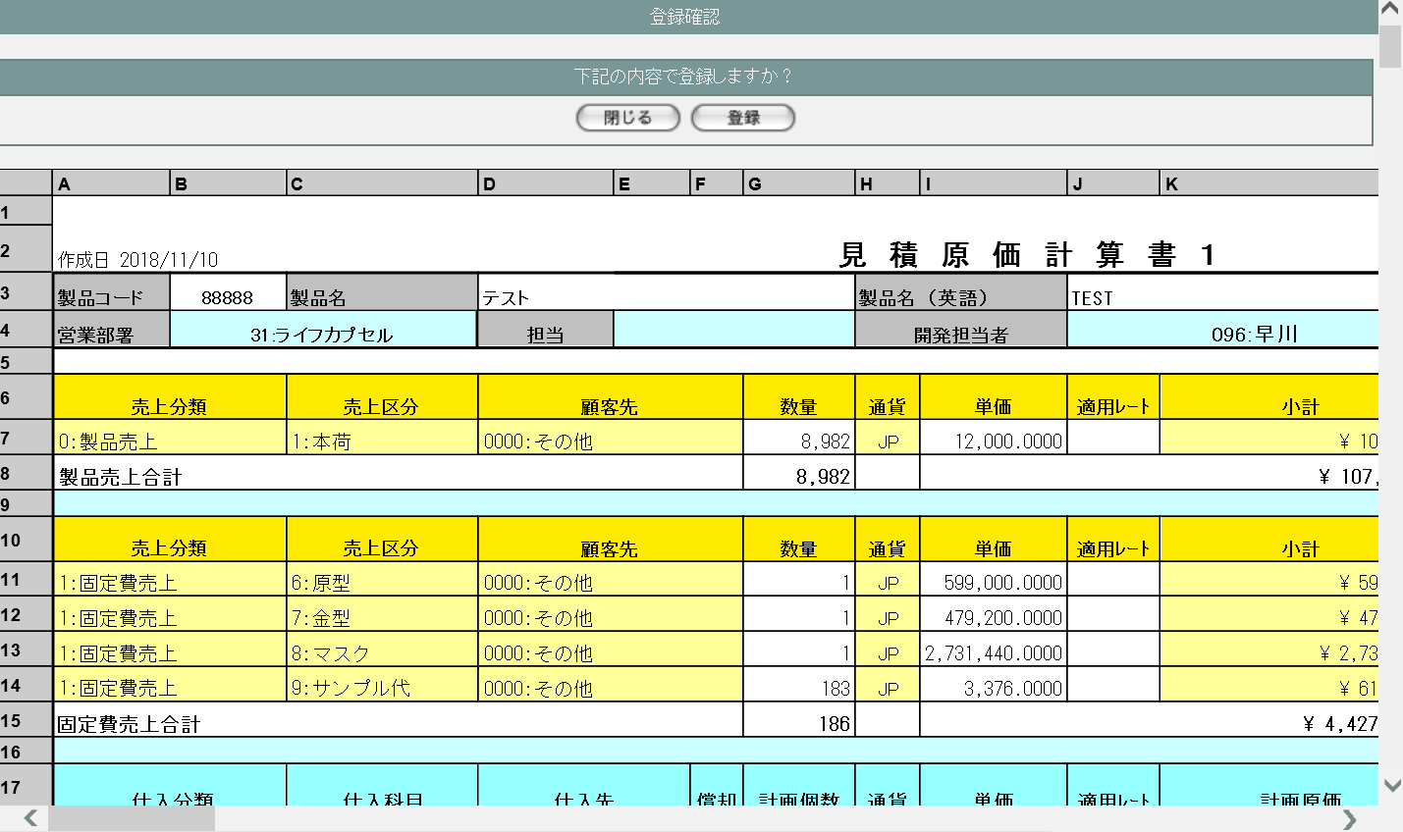
1
2

3

2 | U-03-03-2 |  |  | 登録完了画面 |  |  |  | 見積原価計算書の登録が正常に完了したことを通知する画面。 登録確認画面(U-03-03-1)と同ウィンドウで遷移する。

画面レイアウト

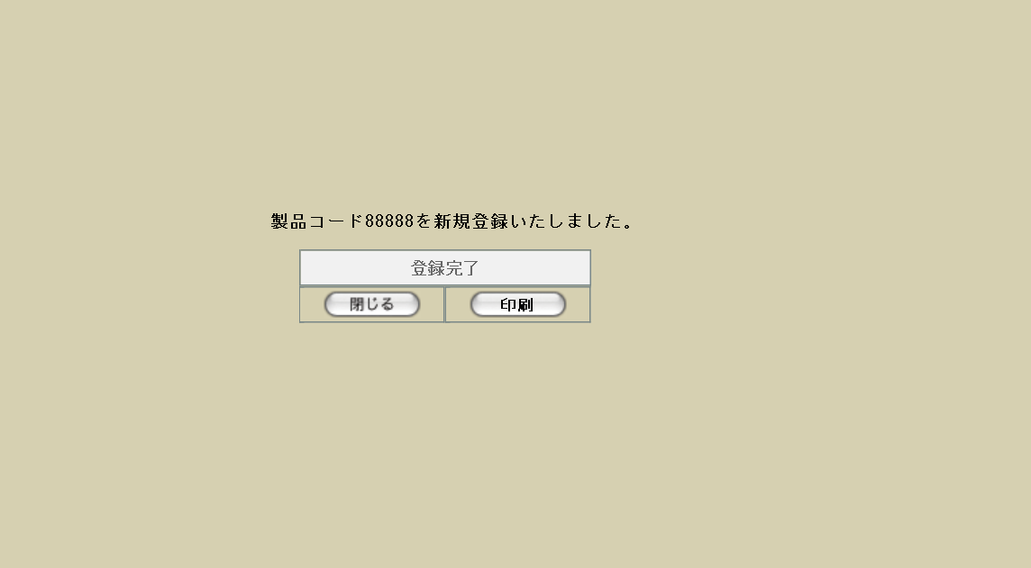

4

5

6
7

3 | U-03-03-3 |  |  | 登録エラー画面 |  |  |  | 見積原価計算書の登録時に何らかのエラーが発生したことを通知する画面。 登録確認画面(U-03-03-1)と同ウィンドウで遷移する。

画面レイアウト



8

9

入力パラメータ
No. | 名称 |  |  |  |  |  | 概要 |  |  |  |  |  |  |  |  |  |  | 関連テーブル・カラム
1 | 見積原価データ |  |  |  |  |  | 前画面(U-03-02)で選択したワークシートに記載された情報 |  |  |  |  |  |  |  |  |  |  | -

項目定義
No. | 名称 |  |  |  |  | 部品 |  |  | I/O | 必須 | 形式 |  |  |  | 桁数 | 下限 | 上限 | 初期値
1 | 閉じる【1】 |  |  |  |  | ボタン |  |  | I | - | - |  |  |  | - | - | - | 固定値「閉じる」
2 | 登録 |  |  |  |  | ボタン |  |  | I | - | - |  |  |  | - | - | - | 固定値「登録」
3 | 見積原価データ |  |  |  |  | ラベル |  |  | O | - | - |  |  |  | - | - | - | 前画面(U-03-02)で選択したワークシートに記載された情報

4 | 完了メッセージ |  |  |  |  | ラベル |  |  | O | - | - |  |  |  | - | - | - | 下記完了メッセージ参照
5 | 製品コード |  |  |  |  | ラベル |  |  | O | - | - |  |  |  | - | - | - | 前画面(U-03-02)で選択したワークシートに記載された情報

6 | 閉じる【2】 |  |  |  |  | ボタン |  |  | I | - | - |  |  |  | - | - | - | 固定値「閉じる」
7 | 印刷 |  |  |  |  | ボタン |  |  | I | - | - |  |  |  | - | - | - | 固定値「印刷」
8 | エラーメッセージ |  |  |  |  | ラベル |  |  | O | - | - |  |  |  | - | - | - | 下記エラーメッセージ参照
9 | 閉じる【3】 |  |  |  |  | ボタン |  |  | I | - | - |  |  |  | - | - | - | 固定値「閉じる」

動作定義
No. | 項目 |  |  |  |  |  | 動作 |  |  |  |  |  | 処理
1 | 閉じる【1】 |  |  |  |  |  | クリック |  |  |  |  |  | 本画面を閉じてワークシート選択画面(U-03-02)表示状態に戻る
2 | 登録 |  |  |  |  |  | クリック |  |  |  |  |  | バリデーションチェック、製品データ登録、見積原価データ登録、受発注データ登録、画面遷移

3 | 閉じる【2】 |  |  |  |  |  | クリック |  |  |  |  |  | 本画面を閉じてワークシート選択画面(U-03-02)表示状態に戻る
4 | 印刷 |  |  |  |  |  | クリック |  |  |  |  |  | 本画面を閉じて商品プレビュー画面(U-02-03-1)を別ウィンドウで開く
5 | 閉じる【3】 |  |  |  |  |  | クリック |  |  |  |  |  | 本画面を閉じてワークシート選択画面(U-03-02)表示状態に戻る

処理定義
No. | 処理名 |  |  |  |  |  |  | 処理内容
1 | バリデーションチェック |  |  |  |  |  |  | 詳細は別紙KID'Sシステム改修 機能設計書.xlsx参照 エラーが発生した場合下記エラーメッセージNo.1またはNo.2をセットして処理定義No.5に進む

2 | 製品データ登録 |  |  |  |  |  |  | 1 | ワークシートに記載された製品コード(strproductcode)で製品マスタ(m_product)を検索する
 |  |  |  |  |  |  |  | 2 | 検索結果が0件の場合、リバイスコードは「00」とする
 |  |  |  |  |  |  |  | 3 | 検索結果が存在する場合、リバイスコードは製品マスタのリバイスコード(strrevisecode)の最大値に1を加算したものとする。※1

 |  |  |  |  |  |  |  | 4 | 製品マスタに以下の各データを登録する※2

 |  |  |  |  |  |  |  |  | 論理テーブル名 |  |  |  | 製品マスタ |  |  | 物理テーブル名 |  |  | m_product
 |  |  |  |  |  |  |  |  | 論理名 |  |  | 物理名 |  |  |  | 値
 |  |  |  |  |  |  |  |  | 製品番号 |  |  | lngproductno |  |  |  | オート採番
 |  |  |  |  |  |  |  |  | 製品コード |  |  | strproductcode |  |  |  | ワークシートに記載の製品コード
 |  |  |  |  |  |  |  |  | 製品名 |  |  | strproductname |  |  |  | ワークシートに記載の製品名
 |  |  |  |  |  |  |  |  | 製品名(英語) |  |  | strproductenglishname |  |  |  | ワークシートに記載の製品名(英語)
 |  |  |  |  |  |  |  |  | 部門コード |  |  | lnginchargegroupcode |  |  |  | ワークシートに記載の営業部署の部署コード
 |  |  |  |  |  |  |  |  | 担当者コード |  |  | lnginchargeusercode |  |  |  | ワークシートに記載の開発担当者のユーザコード
 |  |  |  |  |  |  |  |  | 入力者コード |  |  | lnginputusercode |  |  |  | 入力者のユーザコード
 |  |  |  |  |  |  |  |  | 客先担当者名 |  |  | strcustomerusername |  |  |  | ワークシートに記載の担当。記載されていない場合はNULLとする。

 |  |  |  |  |  |  |  |  | カートン入数 |  |  | lngcartonquantity |  |  |  | ワークシートに記載のカートン入数
 |  |  |  |  |  |  |  |  | 生産予定数 |  |  | lngproductionquantity |  |  |  | ワークシートに記載の償却数 pcs
 |  |  |  |  |  |  |  |  | 上代(pcs) |  |  | curretailprice |  |  |  | ワークシートに記載の上代
 |  |  |  |  |  |  |  |  | 無効フラグ |  |  | bytinvalidflag |  |  |  | 「false」
 |  |  |  |  |  |  |  |  | 作成日時 |  |  | dtminsertdate |  |  |  | 入力の日時
 |  |  |  |  |  |  |  |  | 改定日時 |  |  | dtmupdatedate |  |  |  | 入力の日時
 |  |  |  |  |  |  |  |  | リバイスコード |  |  | strrevisecode |  |  |  | 上記で定義したリバイスコード |  |  |  |  | ※3

 |  |  |  |  |  |  |  | 5 | DB登録に失敗した場合下記エラーメッセージNo.3をセットして処理定義No.5に進む

3 | 見積原価データ登録 |  |  |  |  |  |  | 3 | 見積原価マスタに以下の各データを登録する

 |  |  |  |  |  |  |  |  | 論理テーブル名 |  |  | 見積原価マスタ |  |  |  | 物理テーブル名 |  |  | m_estimate
 |  |  |  |  |  |  |  |  | 論理名 |  |  | 物理名 |  |  |  | 値
 |  |  |  |  |  |  |  |  | 見積原価番号 |  |  | lngestimateno |  |  |  | 自動採番
 |  |  |  |  |  |  |  |  | リビジョン番号 |  |  | lngrevisionno |  |  |  | 「0」
 |  |  |  |  |  |  |  |  | 製品コード |  |  | strproductcode |  |  |  | ワークシートに記載の製品コード
 |  |  |  |  |  |  |  |  | 決定フラグ |  |  | bytdecisionflag |  |  |  | 「true」
 |  |  |  |  |  |  |  |  | 見積原価状態 ステータス |  |  | lngestimatestatuscode |  |  |  | 「4」(承認)

 |  |  |  |  |  |  |  |  | 固定費 |  |  | curfixedcost |  |  |  | ワークシートに記載の「固定費小計」
 |  |  |  |  |  |  |  |  | 部材費 |  |  | curmembercost |  |  |  | ワークシートに記載の「部材費合計」
 |  |  |  |  |  |  |  |  | 合計金額 |  |  | curtotalprice |  |  |  | ワークシートに記載の「上代」×「償却数pcs」
 |  |  |  |  |  |  |  |  | 製造費 |  |  | curmanufacturingcost |  |  |  | ワークシートに記載の「製造費用合計」
 |  |  |  |  |  |  |  |  | 予定売上高 |  |  | cursalesamount |  |  |  | ワークシートに記載の「総売上高」
 |  |  |  |  |  |  |  |  | 利益 |  |  | curprofit |  |  |  | ワークシートに記載の「売上総利益」
 |  |  |  |  |  |  |  |  | 入力者 |  |  | lnginputusercode |  |  |  | 入力者のユーザコード
 |  |  |  |  |  |  |  |  | 無効フラグ |  |  | bytinvalidflag |  |  |  | 「false」
 |  |  |  |  |  |  |  |  | 作成日時 |  |  | dtminsertdate |  |  |  | 入力の日時
 |  |  |  |  |  |  |  |  | 製品数量 |  |  | lngproductionquantity |  |  |  | ワークシートに記載の「償却数 pcs」
 |  |  |  |  |  |  |  |  | テンポラリNo. |  |  | lngtempno |  |  |  | NULL
 |  |  |  |  |  |  |  |  | 備考 |  |  | strnote |  |  |  | NULL
 |  |  |  |  |  |  |  |  | リバイスコード |  |  | strrevisecode |  |  |  | 上記で定義したリバイスコード |  |  |  |  | ※4

 |  |  |  |  |  |  |  | 4 | DB登録に失敗した場合下記エラーメッセージNo.3をセットして処理定義No.5に進む
 |  |  |  |  |  |  |  | 5 | ワークシートに記載の明細行すべてについて、見積原価詳細テーブル(t_estimatedetail)に以下の各データを登録する

 |  |  |  |  |  |  |  |  | 論理テーブル名 |  |  | 見積原価詳細テーブル |  |  |  | 物理テーブル名 |  |  | t_estimatedetail
 |  |  |  |  |  |  |  |  | 論理名 |  |  | 物理名 |  |  |  | 値
 |  |  |  |  |  |  |  |  | 見積原価番号 |  |  | lngestimateno |  |  |  | 上記で採番した見積原価番号
 |  |  |  |  |  |  |  |  | 見積原価明細番号 |  |  | lngestimatedetailno |  |  |  | ワークシート中明細行の通し番号
 |  |  |  |  |  |  |  |  | リビジョン番号 |  |  | lngrevisionno |  |  |  | 「0」
 |  |  |  |  |  |  |  |  | 仕入科目コード |  |  | lngstocksubjectcode |  |  |  | 登録中の明細行が受注データの場合は「0」、発注データの場合は「仕入科目」のコード

 |  |  |  |  |  |  |  |  | 仕入部品コード |  |  | lngstockitemcode |  |  |  | 登録中の明細行が受注データの場合は「0」、発注データの場合は「仕入部品」のコード

 |  |  |  |  |  |  |  |  | 顧客コード |  |  | lngcustomercompanycode |  |  |  | 登録中の明細行が受注データの場合は「顧客先」のコード、発注データの場合は「仕入先」のコード

 |  |  |  |  |  |  |  |  | 償却対象フラグ |  |  | bytpayofftargetflag |  |  |  | 登録中の明細行が受注データの場合は「false」、発注データの場合は「償却」が「〇」なら「true」、空白なら「false」

 |  |  |  |  |  |  |  |  | パーセント 入力フラグ |  |  | bytpercentinputflag |  |  |  | 登録中明細行の仕入部品が「2:輸入費用」または「3:関税」であり、かつ「仕入先」にパーセント表記がある場合のみ「true」、それ以外は「false」

 |  |  |  |  |  |  |  |  | 通貨単位コード |  |  | lngmonetaryunitcode |  |  |  | 登録中明細行の「通貨」が「JP」ならば「1」、「US」ならば「2」、「HK」ならば「3」
 |  |  |  |  |  |  |  |  |  |  |  |  |  |  |  |  |  |  |  |  | ※5
 |  |  |  |  |  |  |  |  | 通貨レートコード |  |  | lngonetaryratecode |  |  |  | 登録中明細行の「通貨」が「JP」ならば「0」、それ以外ならば「3」
 |  |  |  |  |  |  |  |  |  |  |  |  |  |  |  |  |  |  |  |  | ※6
 |  |  |  |  |  |  |  |  | 為替レート |  |  | curconversionrate |  |  |  | 登録中明細行の「適用レート」
 |  |  |  |  |  |  |  |  | 製品数量 |  |  | lngproductquantity |  |  |  | 登録中の明細行が受注データの場合は「数量」、発注データの場合は「計画個数」

 |  |  |  |  |  |  |  |  | 製品単価 |  |  | curproductprice |  |  |  | 登録中明細行の「単価」
 |  |  |  |  |  |  |  |  | 単価 |  |  | curproductrate |  |  |  | 登録中明細行の「単価」
 |  |  |  |  |  |  |  |  | 計画原価小計 |  |  | cursubtotalprice |  |  |  | 登録中の明細行が受注データの場合は「小計」、発注データの場合は「計画原価」

 |  |  |  |  |  |  |  |  | 備考 |  |  | strnote |  |  |  | 登録中明細行の「備考」(記載がない場合NULL)
 |  |  |  |  |  |  |  |  | 表示用ソートキー |  |  | lngsortkey |  |  |  | ワークシート中明細行の通し番号
 |  |  |  |  |  |  |  |  | 売上分類コード |  |  | lngsalesdivisioncode |  |  |  | 登録中の明細行が受注データの場合は「売上分類」のコード、発注データの場合は「0」

 |  |  |  |  |  |  |  |  | 売上区分コード |  |  | lngsalesclasscode |  |  |  | 登録中の明細行が受注データの場合は「売上区分」のコード、発注データの場合は「0」

 |  |  |  |  |  |  |  | 6 | DB登録に失敗した場合下記エラーメッセージNo.3をセットして処理定義No.5に進む

4 | 受発注データ登録 |  |  |  |  |  |  | 1 | ワークシートに記載の受注明細行すべてについて、受注マスタ(m_receive)に以下の各データを登録する

 |  |  |  |  |  |  |  |  | 論理テーブル名 |  |  | 受注マスタ |  |  |  | 物理テーブル名 |  |  | m_receive
 |  |  |  |  |  |  |  |  | 論理名 |  |  | 物理名 |  |  |  | 値
 |  |  |  |  |  |  |  |  | 受注番号 |  |  | lngreceiveno |  |  |  | 自動採番
 |  |  |  |  |  |  |  |  | リビジョン番号 |  |  | lngrevisionno |  |  |  | 「0」
 |  |  |  |  |  |  |  |  | 受注コード |  |  | strreceivecode |  |  |  | 自動採番
 |  |  |  |  |  |  |  |  | リバイスコード |  |  | strrevisecode |  |  |  | 上記で定義したリバイスコード
 |  |  |  |  |  |  |  |  | 計上日 |  |  | dtmappropriationdate |  |  |  | 入力日
 |  |  |  |  |  |  |  |  | 顧客コード |  |  | lngcustomercompanycode |  |  |  | 登録中受注明細行の「顧客先」コード
 |  |  |  |  |  |  |  |  | グループコード |  |  | lnggroupcode |  |  |  | ワークシートに記載の「営業部署」コード
 |  |  |  |  |  |  |  |  | ユーザコード |  |  | lngusercode |  |  |  | ワークシートに記載の「開発担当者」コード
 |  |  |  |  |  |  |  |  | 受注状態コード |  |  | lngreceivestatuscode |  |  |  | 「10」(仮受注)
 |  |  |  |  |  |  |  |  | 通貨単位コード |  |  | lngmonetaryunitcode |  |  |  | 登録中受注明細行の「通貨」が「JP」ならば「1」、「US」ならば「2」、「HK」ならば「3」
 |  |  |  |  |  |  |  |  |  |  |  |  |  |  |  |  |  |  |  |  | ※5
 |  |  |  |  |  |  |  |  | 通貨レートコード |  |  | lngmonetaryratecode |  |  |  | 登録中受注明細行の「通貨」が「JP」ならば「0」、それ以外ならば「3」
 |  |  |  |  |  |  |  |  |  |  |  |  |  |  |  |  |  |  |  |  | ※6
 |  |  |  |  |  |  |  |  | 換算レート |  |  | curconversionrate |  |  |  | 登録中受注明細行の「適用レート」
 |  |  |  |  |  |  |  |  | 合計金額 |  |  | curtotalprice |  |  |  | 登録中受注明細行の「売上分類」が「0:製品売上」ならばワークシートに記載の「製品売上合計」行の「金額」、「1:固定費売上」ならばワークシートに記載の「固定費売上合計」行の「金額」

 |  |  |  |  |  |  |  |  | 備考 |  |  | strnote |  |  |  | 登録中受注明細行の「備考」(記載がない場合はNULL)

 |  |  |  |  |  |  |  |  | 入力者 |  |  | lnginputusercode |  |  |  | 入力者のユーザコード
 |  |  |  |  |  |  |  |  | 無効フラグ |  |  | bytinvalidflag |  |  |  | 「false」
 |  |  |  |  |  |  |  |  | 登録日 |  |  | dtminsertdate |  |  |  | 入力日
 |  |  |  |  |  |  |  |  | 顧客受注番号 |  |  | strcustomerreceivecode |  |  |  | NULL |  |  |  |  | ※7
 |  |  |  |  |  |  |  |  | 明細行番号 |  |  | lngreceivedetailno |  |  |  | ワークシート中受注明細行の通し番号 |  |  |  |  | ※8
 |  |  |  |  |  |  |  |  | 見積原価番号 |  |  | lngestimateno |  |  |  | 上記で定義した見積原価番号 |  |  |  |  | ※8

 |  |  |  |  |  |  |  | 7 | DB登録に失敗した場合下記エラーメッセージNo.3をセットして処理定義No.5に進む
 |  |  |  |  |  |  |  | 8 | ワークシートに記載の受注明細行すべてについて、受注明細テーブル(t_receivedetail)に以下の各データを登録する

 |  |  |  |  |  |  |  |  | 論理テーブル名 |  |  | 受注明細テーブル |  |  |  | 物理テーブル名 |  |  | t_receivedetail
 |  |  |  |  |  |  |  |  | 論理名 |  |  | 物理名 |  |  |  | 値
 |  |  |  |  |  |  |  |  | 受注番号 |  |  | lngreceiveno |  |  |  | 上記で採番した受注番号
 |  |  |  |  |  |  |  |  | 受注明細番号 |  |  | lngreceivedetailno |  |  |  | ワークシート中受注明細行の通し番号
 |  |  |  |  |  |  |  |  | リビジョン番号 |  |  | lngrevisionno |  |  |  | 「0」
 |  |  |  |  |  |  |  |  | 製品コード |  |  | strproductcode |  |  |  | ワークシートに記載の「製品コード」
 |  |  |  |  |  |  |  |  | 売上区分コード |  |  | lngsalesclasscode |  |  |  | 登録中受注明細行の「売上区分」コード
 |  |  |  |  |  |  |  |  | 納品日 |  |  | dtmdeliverydate |  |  |  | 登録中受注明細行の「納期」
 |  |  |  |  |  |  |  |  | 換算区分コード |  |  | lngconversionclasscode |  |  |  | NULL
 |  |  |  |  |  |  |  |  | 製品価格 |  |  | curproductprice |  |  |  | 登録中受注明細行の「単価」
 |  |  |  |  |  |  |  |  | 製品数量 |  |  | lngproductquantity |  |  |  | 登録中受注明細行の「数量」
 |  |  |  |  |  |  |  |  | 製品単位コード |  |  | lngproductunitcode |  |  |  | NULL |  |  |  |  | ※7
 |  |  |  |  |  |  |  |  | 消費税区分コード |  |  | lngtaxclasscode |  |  |  | NULL |  |  |  |  | ※9
 |  |  |  |  |  |  |  |  | 消費税コード |  |  | lngtaxcode |  |  |  | NULL |  |  |  |  | ※9
 |  |  |  |  |  |  |  |  | 消費税金額 |  |  | curtaxprice |  |  |  | NULL |  |  |  |  | ※9
 |  |  |  |  |  |  |  |  | 小計金額 |  |  | cursubtotalprice |  |  |  | 登録中受注明細行の「小計」
 |  |  |  |  |  |  |  |  | 備考 |  |  | strnote |  |  |  | NULL |  |  |  |  | ※7
 |  |  |  |  |  |  |  |  | 表示用ソートキー |  |  | lngsortkey |  |  |  | ワークシート中受注明細行の通し番号

 |  |  |  |  |  |  |  | 9 | DB登録に失敗した場合下記エラーメッセージNo.3をセットして処理定義No.5に進む
 |  |  |  |  |  |  |  | 10 | ワークシートに記載の発注明細行すべてについて、発注マスタ(m_order)に以下の各データを登録する

 |  |  |  |  |  |  |  |  | テーブル論理名 |  |  | 発注マスタ |  |  |  | テーブル物理名 |  |  | m_order
 |  |  |  |  |  |  |  |  | 論理名 |  |  | 物理名 |  |  |  | 値
 |  |  |  |  |  |  |  |  | 発注番号 |  |  | lngorderno |  |  |  | 自動採番
 |  |  |  |  |  |  |  |  | リビジョン番号 |  |  | lngrevisionno |  |  |  | 「0」
 |  |  |  |  |  |  |  |  | 発注コード |  |  | strordercode |  |  |  | 自動採番
 |  |  |  |  |  |  |  |  | リバイスコード |  |  | strrevisecode |  |  |  | 上記で定義したリバイスコード
 |  |  |  |  |  |  |  |  | 計上日 |  |  | dtmappropriationdate |  |  |  | 入力日
 |  |  |  |  |  |  |  |  | 会社コード |  |  | lngcustomercompancode |  |  |  | 登録中受注明細行の「仕入先」コード
 |  |  |  |  |  |  |  |  | グループコード |  |  | lnggroupcode |  |  |  | ワークシートに記載の「営業部署」コード
 |  |  |  |  |  |  |  |  | ユーザコード |  |  | lngusercode |  |  |  | ワークシートに記載の「開発担当者」コード
 |  |  |  |  |  |  |  |  | 発注状態 |  |  | lngorderstatuscode |  |  |  | 「10」(仮発注) |  |  |  |  | ※10
 |  |  |  |  |  |  |  |  | 通貨単位コード |  |  | lngmonetaryunitcode |  |  |  | 登録中発注明細行の「通貨」が「JP」ならば「1」、「US」ならば「2」、「HK」ならば「3」
 |  |  |  |  |  |  |  |  |  |  |  |  |  |  |  |  |  |  |  |  | ※5
 |  |  |  |  |  |  |  |  | 通貨レートコード |  |  | lngmonetaryratecode |  |  |  | 登録中発注明細行の「通貨」が「JP」ならば「0」、それ以外ならば「3」
 |  |  |  |  |  |  |  |  |  |  |  |  |  |  |  |  |  |  |  |  | ※6
 |  |  |  |  |  |  |  |  | 換算レート |  |  | curconversionrate |  |  |  | 登録中発注明細行の「適用レート」
 |  |  |  |  |  |  |  |  | 支払条件コード |  |  | lngpayconditioncode |  |  |  | NULL |  |  |  |  | ※11
 |  |  |  |  |  |  |  |  | 合計金額 |  |  | curtotalprice |  |  |  | ワークシートに記載の「製造費用合計」
 |  |  |  |  |  |  |  |  | 納品場所コード |  |  | lngdeliveryplacecode |  |  |  | NULL |  |  |  |  | ※11
 |  |  |  |  |  |  |  |  | 発注有効期限日 |  |  | dtmexpirationdate |  |  |  | NULL |  |  |  |  | ※11
 |  |  |  |  |  |  |  |  | 備考 |  |  | strnote |  |  |  | 登録中発注明細行の「備考」(記載がない場合はNULL)

 |  |  |  |  |  |  |  |  | 入力者コード |  |  | lnginputusercode |  |  |  | 入力者のユーザコード
 |  |  |  |  |  |  |  |  | 無効フラグ |  |  | bytinvalidflag |  |  |  | 「false」
 |  |  |  |  |  |  |  |  | 作成日時 |  |  | dtminsertdate |  |  |  | 入力日
 |  |  |  |  |  |  |  |  | 明細行番号 |  |  | lngorderdetailno |  |  |  | ワークシート中発注明細行の通し番号 |  |  |  |  | ※12
 |  |  |  |  |  |  |  |  | 見積原価番号 |  |  | lngestimateno |  |  |  | 上記で採番した見積原価番号 |  |  |  |  | ※12

 |  |  |  |  |  |  |  | 11 | DB登録に失敗した場合下記エラーメッセージNo.3をセットして処理定義No.5に進む
 |  |  |  |  |  |  |  | 12 | ワークシートに記載の発注明細行すべてについて、発注明細テーブル(t_orderdetail)に以下の各データを登録する

 |  |  |  |  |  |  |  |  | テーブル論理名 |  |  | 発注明細テーブル |  |  |  | テーブル物理名 |  |  | t_orderdetail
 |  |  |  |  |  |  |  |  | 論理名 |  |  | 物理名 |  |  |  | 値
 |  |  |  |  |  |  |  |  | 発注番号 |  |  | lngorderno |  |  |  | 上記で採番した発注番号
 |  |  |  |  |  |  |  |  | 発注明細番号 |  |  | lngorderdetailno |  |  |  | ワークシート中発注明細行の通し番号
 |  |  |  |  |  |  |  |  | リビジョン番号 |  |  | lngrevisionno |  |  |  | 「0」
 |  |  |  |  |  |  |  |  | 製品コード |  |  | strproductcode |  |  |  | ワークシートに記載の「製品コード」
 |  |  |  |  |  |  |  |  | 仕入科目コード |  |  | lngstocksubjectcode |  |  |  | 登録中発注明細行の「仕入科目」コード
 |  |  |  |  |  |  |  |  | 仕入部品コード |  |  | lngstockitemcode |  |  |  | 登録中発注明細行の「仕入部品」コード
 |  |  |  |  |  |  |  |  | 納品日 |  |  | dtmdeliverydate |  |  |  | 登録中発注明細行の「納期」
 |  |  |  |  |  |  |  |  | 運搬方法コード |  |  | lngdeliverymethodcode |  |  |  | NULL |  |  |  |  | ※11
 |  |  |  |  |  |  |  |  | 換算区分コード |  |  | lngconversionclasscode |  |  |  | NULL |  |  |  |  | ※11
 |  |  |  |  |  |  |  |  | 製品価格 |  |  | curproductprice |  |  |  | 登録中発注明細行の「単価」
 |  |  |  |  |  |  |  |  | 製品数量 |  |  | lngproductquantity |  |  |  | 登録中発注明細行の「計画個数」
 |  |  |  |  |  |  |  |  | 製品単位コード |  |  | lngproductunitcode |  |  |  | NULL |  |  |  |  | ※11
 |  |  |  |  |  |  |  |  | 消費税区分コード |  |  | lngtaxclasscode |  |  |  | NULL |  |  |  |  | ※11
 |  |  |  |  |  |  |  |  | 消費税コード |  |  | lngtaxcode |  |  |  | NULL |  |  |  |  | ※11
 |  |  |  |  |  |  |  |  | 消費税金額 |  |  | curtaxprice |  |  |  | NULL |  |  |  |  | ※11
 |  |  |  |  |  |  |  |  | 小計金額 |  |  | cursubtotalprice |  |  |  | 登録中発注明細行の「計画原価」
 |  |  |  |  |  |  |  |  | 備考 |  |  | strnote |  |  |  | NULL |  |  |  |  | ※11
 |  |  |  |  |  |  |  |  | 金型番号 |  |  | strmoldno |  |  |  | NULL |  |  |  |  | ※11
 |  |  |  |  |  |  |  |  | 表示用ソートキー |  |  | lngsortkey |  |  |  | ワークシート中発注明細行の通し番号

 |  |  |  |  |  |  |  | 13 | DB登録に失敗した場合下記エラーメッセージNo.3をセットして処理定義No.5に進む

5 | 画面遷移 |  |  |  |  |  |  | 1 | エラーメッセージがセットされている場合、登録エラー画面(U-03-03-3)に同ウィンドウで遷移する
 |  |  |  |  |  |  |  | 2 | エラーメッセージがセットされていない場合、リバイスコードが「00」であれば完了メッセージNo.1、それ以外であれば完了メッセージNo.2をセットして登録完了画面(U-03-03-2)に同ウィンドウで遷移する

 |  |  | ※1 | 製品マスタのリバイスコードは本改修で追加されるため、過去の製品については値が存在しない。
 |  |  |  | 本改修適用後の製品をすべて新規登録として扱うなら問題はないが、再販として登録したい場合は受注マスタおよび受注詳細テーブルから
 |  |  |  | リバイスコードの最大値を取得する必要がある。
 |  |  | ※2 | 製品マスタのカラムのうち表に記載されていないものについては、別処理での登録とする。
 |  |  | ※3 | 製品マスタに本改修で新規に追加されるカラム。実装時に以下のDDLを実行のこと。
 |  |  |  |  | ALTER TABLE m_product ADD COLUMN strrevisecode character(2);
 |  |  | ※4 | 見積原価マスタに本改修で新規に追加されるカラム。実装時に以下のDDLを実行のこと。
 |  |  |  |  | ALTER TABLE m_estimate ADD COLUMN strrevisecode character(2);
 |  |  | ※5 | 通貨単位マスタに本改修で新規に追加されるカラムのデータを使用する。実装時に以下のDDLおよびDMLを実行のこと。
 |  |  |  |  | ALTER TABLE m_manetaryunit ADD COLUMN strmanetaryacronym character(2);
 |  |  |  |  | UPDATE m_manetaryunit SET strmanetaryacronym = 'JP' WHERE lngmanetaryunitcode = 1;
 |  |  |  |  | UPDATE m_manetaryunit SET strmanetaryacronym = 'US' WHERE lngmanetaryunitcode = 2;
 |  |  |  |  | UPDATE m_manetaryunit SET strmanetaryacronym = 'HK' WHERE lngmanetaryunitcode = 3;
 |  |  | ※6 | 通貨レートマスタに本改修で新規に追加されるデータを使用する。実装時に以下のDMLを実行のこと。
 |  |  |  |  | INSERT INTO m_manetaryrateclass (lngmanetaryratecode, strmanetaryratename), VALUES (3, '想定');
 |  |  | ※7 | 受注確定時に登録する。
 |  |  | ※8 | 受注マスタに本改修で新規に追加されるカラム。実装時に以下のDDLを実行のこと。
 |  |  |  |  | ALTER TABLE m_receive ADD COLUMN lngreceivedetailno integer, ADD COLUMN lngestimateno integer;
 |  |  | ※9 | 請求書発行時に登録する。
 |  |  | ※10 | 発注状態マスタに本改修で新規に追加されるデータを使用する。実装時に以下のDMLを実行のこと。
 |  |  |  |  | INSERT INTO m_orderstatus (lngorderstatuscode, strorderstatusname) VALUES (10, '仮発注');
 |  |  | ※11 | 発注確定時に登録する。
 |  |  | ※12 | 発注マスタに本改修で新規に追加されるカラム。実装時に以下のDDLを実行のこと。
 |  |  |  |  | ALTER TABLE m_order ADD COLUMN lngorderdetailno integer, ADD COLUMN lngestimateno integer;

完了メッセージ ※登録完了画面(U-03-03-2)で表示
No. | 登録内容例 |  |  |  |  |  |  |  |  |  |  |  | 完了メッセージ
1 | 製品を新規登録した場合(リバイスコードが「00」) |  |  |  |  |  |  |  |  |  |  |  | 製品コードXXXXX(製品コード)を新規登録いたしました。
 |  |  |  |  |  |  |  |  |  |  |  |  |  | 例：製品コードが「12345」の場合、“製品コード12345を新規登録致しました。”
2 | 既存製品を再販登録した場合(リバイスコードが「00」以外) |  |  |  |  |  |  |  |  |  |  |  | 製品コードXXXXX(製品コード)をXXXXX_YY(リバイスコード)として再販登録いたしました。

 |  |  |  |  |  |  |  |  |  |  |  |  |  | 例：製品コード「12345」の製品で3回めの再販登録を行った場合、“製品コード12345を12345_03として再販登録いたしました。”

エラーメッセージ ※登録エラー画面(U-03-03-3)で表示
No. | エラー内容 |  |  |  |  |  |  |  |  |  |  |  | エラーメッセージ
1 | パースチェックでエラーが発生 |  |  |  |  |  |  |  |  |  |  |  | ○○(パースエラーが発生した部分)□□(パースエラーが発生した項目)に誤りがあります。

 |  |  |  |  |  |  |  |  |  |  |  |  |  | 例：ヘッダ部営業部署が未入力だった場合、“ヘッダ部営業部署に誤りがあります。”
2 | マスタ整合性チェックでエラーが発生 |  |  |  |  |  |  |  |  |  |  |  | 「○○明細×行め：「△△(入力された値)」は□□マスタに存在しません。
 |  |  |  |  |  |  |  |  |  |  |  |  |  | 例：売上明細2行めの売上区分に「999」が入力されていた場合、“売上明細2行め：「999」は売上区分マスタに存在しません。”

3 | DB更新失敗(DBアクセスエラー、セッションエラー等) |  |  |  |  |  |  |  |  |  |  |  | 見積原価計算書のアップロードに失敗しました。

備考
1 | この画面で行われる処理には、
 | a | 受発注データ自動生成処理
 | b | 製品マスタ自動生成処理
 | c | 再販管理処理
 | d | 見積原価計算書履歴管理処理
 | 以上の4種類がある。
 | それぞれの処理の詳細については別紙『KID'Sシステム改修 機能設計書.xlsx』の
 | a・b | シート「受注・発注データの自動生成」
 | c | シート「再販機能」
 | d | シート「検索_参照機能」
 | を参照のこと。

見積原価検索
画面定義
共通情報 |  |  | プロジェクト名 |  | 株式会社クワガタ様向け KID'S 受発注機能改修 |  |  |  |  |  |  |  |  |  | 作成者 | solcom 品川
 |  |  | システム名 |  | Kuwagata Integrated Dealing System (KID'S) |  |  |  |  |  |  |  |  |  | 作成日付 | 2019-01-18
 |  |  | 工程名 |  | 基本設計 |  |  |  |  |  |  |  |  |  | バージョン | 0.5
 |  |  | ドキュメントID |  | KIDS0002 |  |  |  |  |  |  |  |  |  | 更新者
 |  |  | ドキュメント名 |  | 基本設計 画面設計書 |  |  |  |  |  |  |  |  |  | 更新日付
書誌情報 |  |  | 画面ID |  | U-03-04
 |  |  | 画面の名称 |  | 見積原価検索
 |  |  | 概要 |  | 登録された見積原価計算書を検索する画面。本改修で過去バージョンの検索も可能になる。本画面は元画面(「メインメニュー」U-00-03もしくは「見積原価管理メニュー」U-03-00)と同ウィンドウで遷移する。

画面レイアウト

新レイアウト

 | (1)
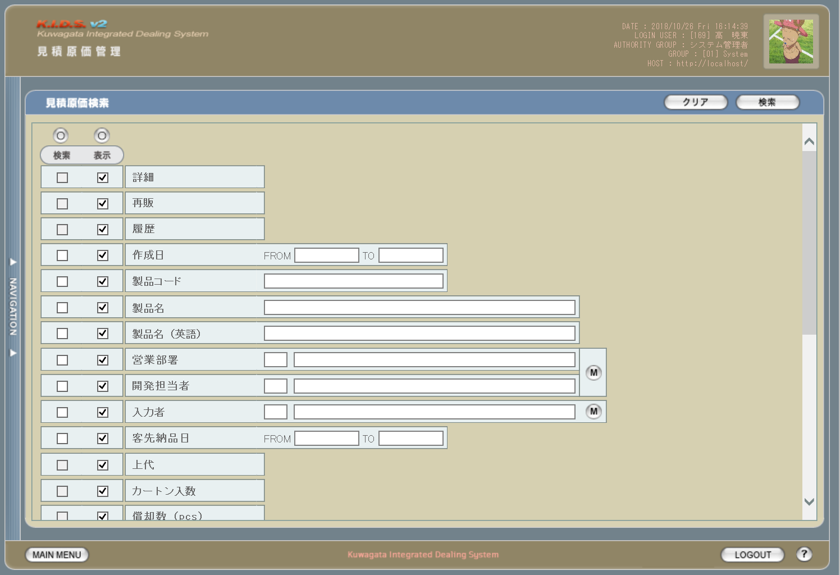

20
21
1
2

3
4

5
6
1

3
7
2
8

9

11
10
4
18

12
13

14
15
19

16
17

 | (2)
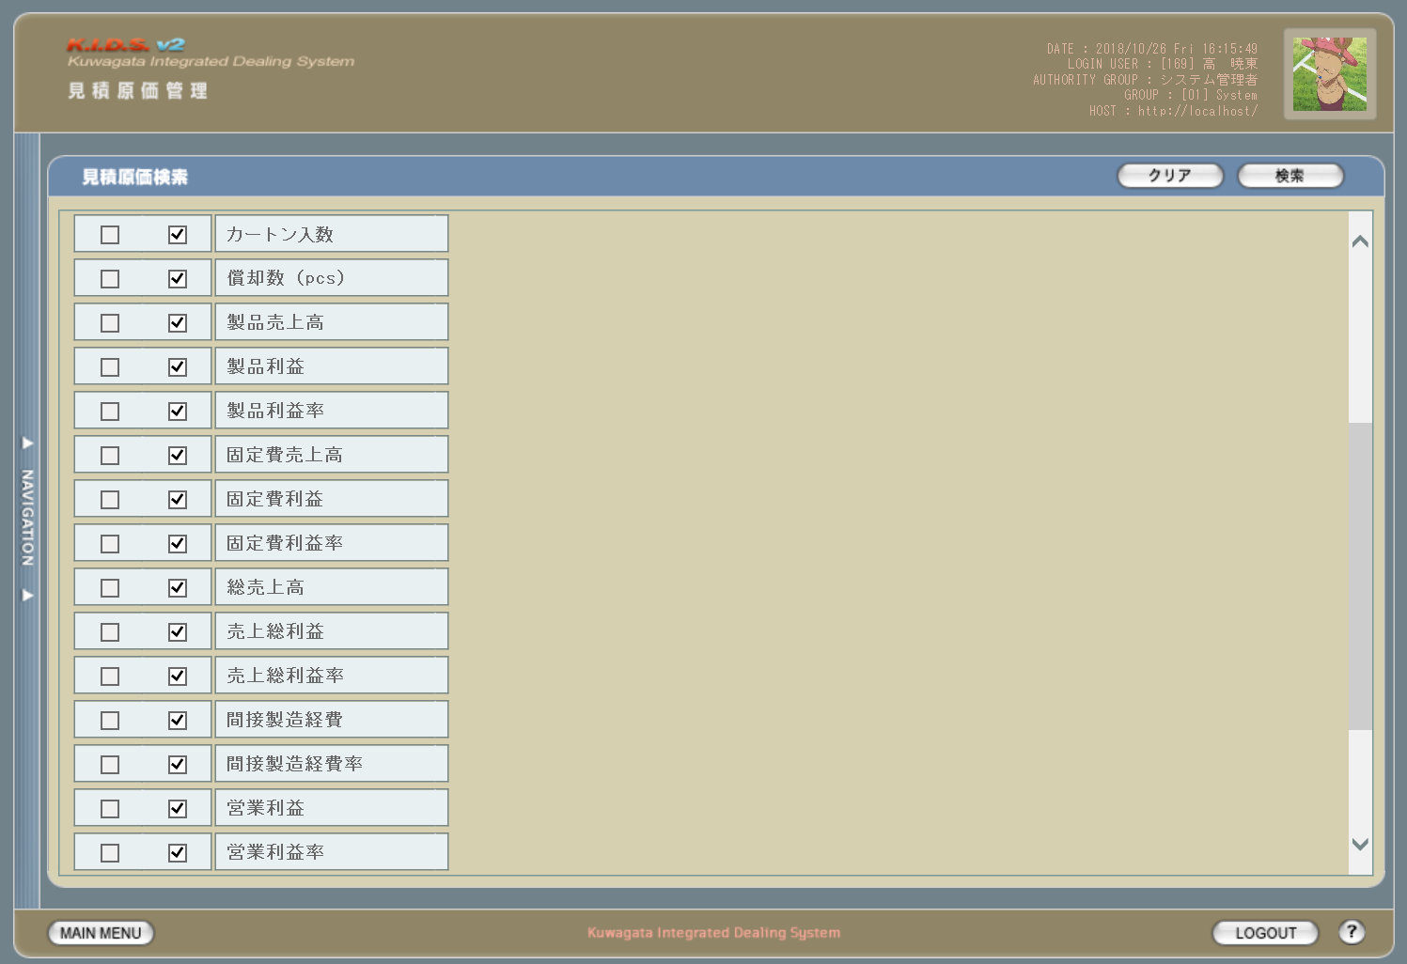

 | (3)
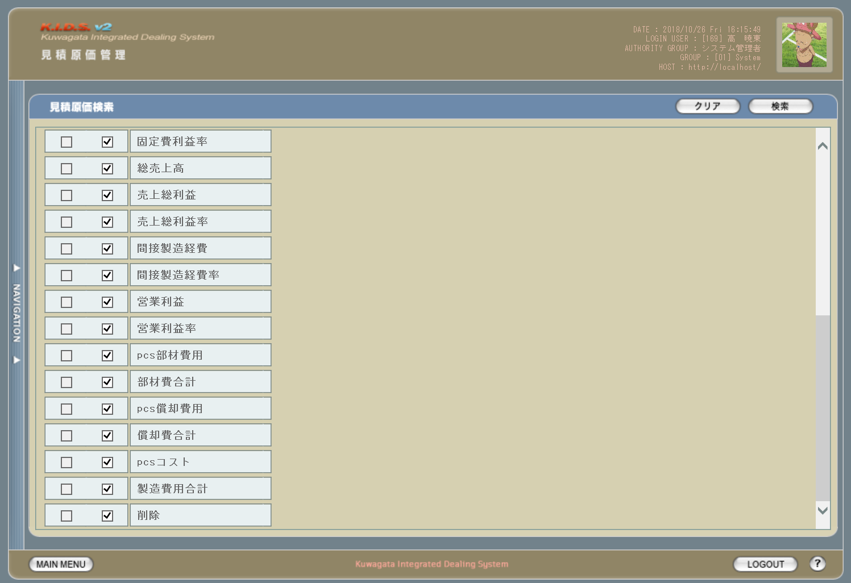

旧レイアウト

 | (1)
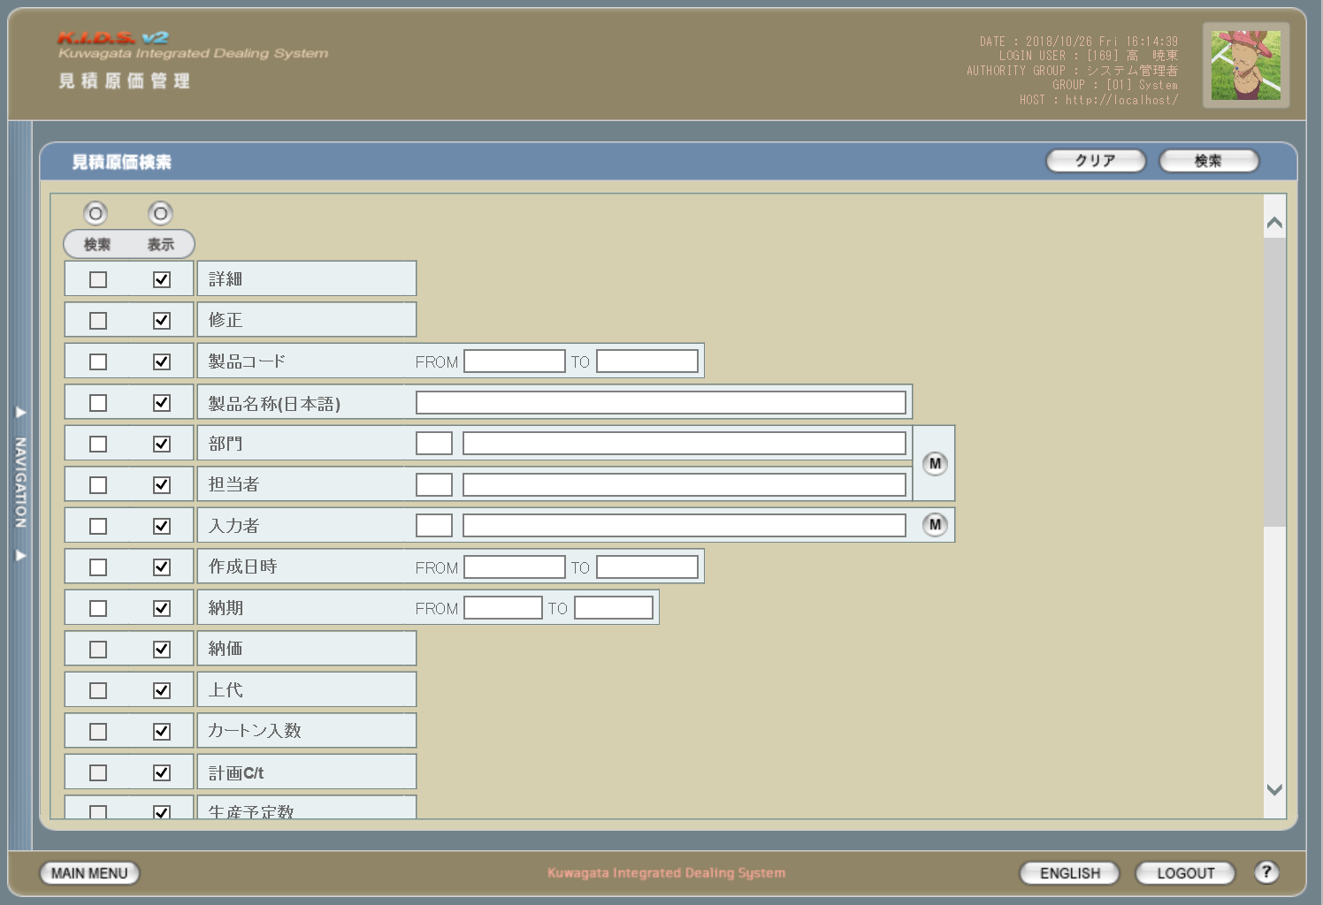

5

6

 | (2)
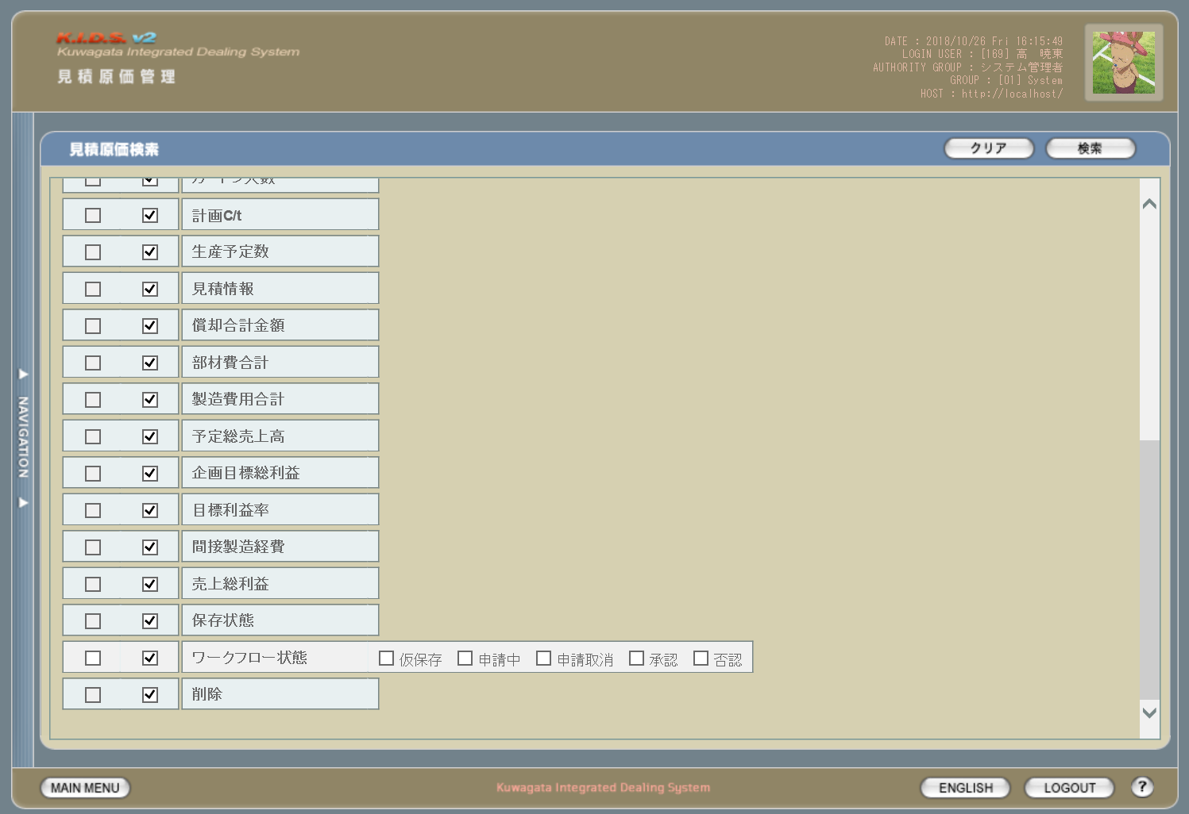

7

派生画面
1 | U-03-04-1 |  | バリデーションエラー |  |  |  | 作成日、製品コード、客先納品日の入力時にエラーがあった場合に通知する画面。この画面は前画面(U-03-04)上に表示するJavaScript制御のアラートボックスである。詳細は処理定義「バリデーションチェック【1】」～「バリデーションチェック【5】」参照。

画面レイアウト

 |  |  |  |  |  |  |  | ・Google Chromeの場合 |  |  |  |  |  | ・Microsoft Edgeの場合
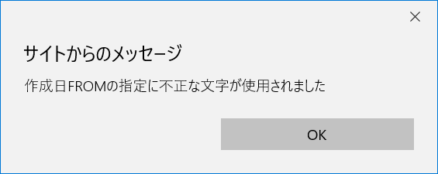

22

入力パラメータ
No. | 名称 |  |  |  | 概要 |  |  |  |  |  |  |  |  |  | 関連テーブル・カラム
1 | 検索全条件切替 |  |  |  | 検索条件チェック全件のON/OFFを一括で切り替える |  |  |  |  |  |  |  |  |  | -
2 | 表示全項目切替 |  |  |  | 表示項目チェック全件のON/OFFを一括で切り替える |  |  |  |  |  |  |  |  |  | -
3 | 検索条件チェック |  |  |  | チェックONの項目を検索条件に含める |  |  |  |  |  |  |  |  |  | -
4 | 表示項目チェック |  |  |  | チェックONの項目を一覧表示に含める |  |  |  |  |  |  |  |  |  | -
5 | 作成日FROM |  |  |  | 作成日の検索条件チェックがONの場合のみ有効。見積原価データの作成日を含む期間の開始日を指定。 検索条件チェックがONかつこの項目が未指定の場合、登録されている最も古い作成日から検索を行う。 |  |  |  |  |  |  |  |  |  | m_estimate.dtminsertdate

6 | 作成日TO |  |  |  | 作成日の検索条件チェックがONの場合のみ有効。見積原価データの作成日を含む期間の終了日を指定。 検索条件チェックがONかつこの項目が未指定の場合、登録されている最も新しい作成日から検索を行う。 |  |  |  |  |  |  |  |  |  | m_estimate.dtminsertdate

7 | 製品コード |  |  |  | 製品コードの検索条件チェックがONの場合のみ有効。製品コードを指定。 連続しない複数の製品コードは「,(半角カンマ)」つなぎ、連続する複数の製品コードはその最小値と最大値を「-(半角ハイフン)」つなぎで指定する。 「,」「-」の前後に半角スペースを入れても可(全角スペースは不可)。 |  |  |  |  |  |  |  |  |  | m_estimate.strproductcode m_estimate.strrevisecode

8 | 製品名 |  |  |  | 製品名の検索条件チェックがONの場合のみ有効。製品名を指定。 入力された単語をキーに部分一致で検索を行う。 |  |  |  |  |  |  |  |  |  | m_product.strproductname

9 | 製品名（英語） |  |  |  | 製品名（英語）の検索条件チェックがONの場合のみ有効。製品名（英語）を指定。 入力された単語をキーに部分一致で検索を行う。 |  |  |  |  |  |  |  |  |  | m_product.strproductenglishname

10 | 営業部署コード |  |  |  | 営業部署の検索条件チェックがONの場合のみ有効。直接入力は不可。 設定には部署マスタボタンを使用する。 |  |  |  |  |  |  |  |  |  | m_product.lnginchargegroupcode
11 | 営業部署名
12 | 開発担当者コード |  |  |  | 開発担当者の検索条件チェックがONの場合のみ有効。直接入力は不可。 設定には部署マスタボタンを使用する。 |  |  |  |  |  |  |  |  |  | m_product.lnginchargeusercode
13 | 開発担当者名
14 | 入力者コード |  |  |  | 入力者の検索条件チェックがONの場合のみ有効。直接入力は不可。 設定には入力者マスタボタンを使用する。 |  |  |  |  |  |  |  |  |  | m_estimate.lnginputusercode
15 | 入力者名
16 | 客先納品日FROM |  |  |  | 客先納品日の検索条件チェックがONの場合のみ有効。見積原価データに紐づく受注明細データの納品日を含む期間の開始日を指定。 検索条件チェックがONかつこの項目が未指定の場合、登録されている最も古い納品日から検索を行う。 |  |  |  |  |  |  |  |  |  | t_receivedetail.dtmdeliverydate

17 | 客先納品日TO |  |  |  | 客先納品日の検索条件チェックがONの場合のみ有効。見積原価データに紐づく受注明細データの納品日を含む期間の終了日を指定。 検索条件チェックがONかつこの項目が未指定の場合、登録されている最も新しい納品日から検索を行う。 |  |  |  |  |  |  |  |  |  | t_receivedetail.dtmdeliverydate

18 | 部署マスタボタン |  |  |  | 押下により営業部署選択ダイアログを開き、部署一覧を表示。 一覧から部署が選択されると、その部署コードに紐づくユーザ一覧を表示。 一覧から選択された部署およびユーザが営業部署コード・営業部署名・開発担当者コード・開発担当者名に反映される。 |  |  |  |  |  |  |  |  |  | m_group.strgroupdisplaycode m_group.strgroupdisplayname m_group.lnggroupcode m_grouprelation.lnggroupcode m_grouprelation.lngusercode m_user.lngusercode m_user.struserdisplaycode m_user.struserdisplayname

19 | 入力者マスタボタン |  |  |  | 押下により入力者選択ダイアログを開き、ユーザ一覧を表示。 一覧から選択された内容が入力者コードと入力者名に反映される。 |  |  |  |  |  |  |  |  |  | m_user.struserdisplaycode m_user.struserdisplayname

項目定義
No. | 名称 |  |  | 部品 |  |  | I/O |  | 必須 | 形式 |  | 桁数 | 下限 | 上限 | 初期値
1 | 検索全条件切替 |  |  | ボタン |  |  | I |  | - | - |  | - | - | - | OFF
2 | 表示全項目切替 |  |  | ボタン |  |  | I |  | - | - |  | - | - | - | OFF
3 | 検索条件チェック |  |  | チェックボックス |  |  | I |  | - | - |  | - | - | - | OFF
4 | 表示項目チェック |  |  | チェックボックス |  |  | I |  | - | - |  | - | - | - | ON
5 | 作成日FROM |  |  | テキストボックス |  |  | I |  | △ ※1 | 半角数字と「/」のみ yyyym yyyy/m yyyymm yyyy/mm yyyymmdd yyyy/m/d yyyy/mm/d yyyy/m/dd yyyy/mm/dd 上記いずれか ※9 |  | 10 ※12 | - | - | -

6 | 作成日TO |  |  | テキストボックス |  |  | I |  | △ ※1 | 半角数字と「/」のみ yyyym yyyy/m yyyymm yyyy/mm yyyymmdd yyyy/m/d yyyy/mm/d yyyy/m/dd yyyy/mm/dd 上記いずれか ※9 |  | 10 ※12 | - | - | -

7 | 製品コード |  |  | テキストボックス |  |  | I |  | △ ※2 | 半角数字と「_」のみ 複数指定の場合「,」「-」も許可 xxxxx(_yy) ※10 |  | 5以上 | - | - | -

8 | 製品名 |  |  | テキストボックス |  |  | I |  | △ ※3 | - |  | - | - | - | -
9 | 製品名（英語） |  |  | テキストボックス |  |  | I |  | △ ※4 | 半角英数字 |  | - | - | - | -
10 | 営業部署コード |  |  | テキストボックス |  |  | I |  | △ ※5 | - |  | - | - | - | -
11 | 営業部署名 |  |  | テキストボックス |  |  | I |  | △ ※5 | - |  | - | - | - | -
12 | 開発担当者コード |  |  | テキストボックス |  |  | I |  | △ ※6 | - |  | - | - | - | -
13 | 開発担当者名 |  |  | テキストボックス |  |  | I |  | △ ※6 | - |  | - | - | - | -
14 | 入力者コード |  |  | テキストボックス |  |  | I |  | △ ※7 | - |  | - | - | - | -
15 | 入力者名 |  |  | テキストボックス |  |  | I |  | △ ※7 | - |  | - | - | - | -
16 | 部署マスタボタン |  |  | ボタン |  |  | I |  | - | - |  | - | - | - | -
17 | 入力者マスタボタン |  |  | ボタン |  |  | I |  | - | - |  | - | - | - | -
18 | 客先納品日FROM |  |  | テキストボックス |  |  | I |  | △ ※8 | 半角数字と「/」のみ yyyymmdd yyyy/m/d yyyy/mm/d yyyy/m/dd yyyy/mm/dd 上記いずれか ※11 |  | 10 ※12 | - | - | -

19 | 客先納品日TO |  |  | テキストボックス |  |  | I |  | △ ※8 | 半角数字と「/」のみ yyyymmdd yyyy/m/d yyyy/mm/d yyyy/m/dd yyyy/mm/dd 上記いずれか ※11 |  | 10 ※12 | - | - | -

20 | クリアボタン |  |  | ボタン |  |  | I |  | - | - |  | - | - | - | 固定値「クリア」
21 | 検索ボタン |  |  | ボタン |  |  | I |  | - | - |  | - | - | - | 固定値「検索」
22 | OKボタン |  |  | ボタン |  |  | I |  | - | - |  | - | - | - | 固定値「OK」
 | ※1：作成日の検索条件チェックがONの場合、作成日FROMか作成日TOのどちらかが必須
 | ※2：製品コードの検索条件チェックがONの場合必須
 | ※3：製品名の検索条件チェックがONの場合必須
 | ※4：製品名（英語）の検索条件チェックがONの場合必須
 | ※5：営業部署の検索条件チェックがONの場合必須
 | ※6：開発担当者名の検索条件チェックがONの場合必須
 | ※7：入力者の検索条件チェックがONの場合必須
 | ※8：客先納品日の検索条件チェックがONの場合、客先納品日FROMか客先納品日TOのどちらかが必須
 | ※9：入力欄からアウトフォーカスしたタイミングでyyyymmとyyyy/mmはyyyy/mm/01に、yyyymmddはyyyy/mm/ddに自動変換される。
 |  | yyyymmd、yyyymddは月と日の境界が不明瞭なためバリデーションチェックによりエラーとなる。
 |  | yyyymdは書式上yyyymmと区別がつかずバリデーションチェックではじくことができないため、エラーにはならないが正確な挙動は保証しない。
 | ※10：製品コードxxxxx(半角数字5桁)と枝番(再販番号、ゼロパディングありの半角数字2桁)を「_(半角アンダーバー)」でつなぐ。枝番は省略可。
 |  | 枝番を省略した際は該当する製品コードを持つ再販商品すべても検索対象となる。
 | ※11：入力欄からアウトフォーカスしたタイミングでyyyymmddはyyyy/mm/ddに自動変換される。
 |  | yyyymd、yyyymmd、yyyymddはバリデーションチェックによりエラーとなる。
 | ※12：「/」を含む

改修対象項目定義
No. | 名称 |  |  | 種別 | 改修内容
1 | 再販 |  |  | 追加 | この項目にチェックを入れた場合、その見積原価データが再販製品を対象としたものである場合にアイコンを表示する。
2 | 履歴 |  |  | 追加 | この項目にチェックを入れた場合、検索対象に過去の見積原価データを含める。現行では見積原価を修正・変更すると最新のデータのみが検索対象となるが、本改修により修正・変更前の過去データも検索対象となる。

3 | 製品コード |  |  | 変更 | 製品コードの指定方法を変更。「-(半角ハイフン)」つなぎにより範囲指定(現行の「FROM」「TO」指定と同等)、「,(半角カンマ)」つなぎにより任意の複数の製品コードを指定できる。「-」「,」の前後にスペースを入れるか否かは任意とするが、全角スペースはエラーとする。

4 | 製品名（英語） |  |  | 追加 | 見積原価計算書フォーマット変更に伴い追加。
5 | 修正 |  |  | 削除 | 見積原価データの修正はプレビュー画面から行うため表示項目から削除する。
6 | 納価 |  |  | 削除 | 見積原価計算書フォーマット変更に伴い削除。
7 | ワークフロー状態 |  |  | 削除 | ワークフロー機能は本改修により使用されなくなるため検索条件から削除する。

動作定義
No. | 項目 |  |  |  | 動作 |  |  |  |  |  | 処理
1 | 検索全条件切替 |  |  |  | クリック |  |  |  |  |  | 全項目切替
2 | 表示全項目切替 |  |  |  | クリック |  |  |  |  |  | 全項目切替
3 | 検索条件チェック |  |  |  | 切替 |  |  |  |  |  | 該当の検索条件チェックのON/OFFを切り替える
4 | 表示項目チェック |  |  |  | 切替 |  |  |  |  |  | 該当の表示項目チェックのON/OFFを切り替える
5 | 作成日FROM |  |  |  | 入力 |  |  |  |  |  | バリデーションチェック【1】
6 | 作成日FROM |  |  |  | アウトフォーカス |  |  |  |  |  | バリデーションチェック【2】、日付フォーマット変換
7 | 作成日TO |  |  |  | 入力 |  |  |  |  |  | バリデーションチェック【1】
8 | 作成日TO |  |  |  | アウトフォーカス |  |  |  |  |  | バリデーションチェック【2】、日付フォーマット変換
9 | 製品コード |  |  |  | 入力 |  |  |  |  |  | バリデーションチェック【3】
10 | 部署マスタボタン |  |  |  | クリック |  |  |  |  |  | 営業部署検索、開発担当者検索
11 | 入力者マスタボタン |  |  |  | クリック |  |  |  |  |  | 入力者検索
12 | 客先納品日FROM |  |  |  | 入力 |  |  |  |  |  | バリデーションチェック【4】
13 | 客先納品日FROM |  |  |  | アウトフォーカス |  |  |  |  |  | バリデーションチェック【5】、日付フォーマット変換
14 | 客先納品日TO |  |  |  | 入力 |  |  |  |  |  | バリデーションチェック【4】
15 | 客先納品日TO |  |  |  | アウトフォーカス |  |  |  |  |  | バリデーションチェック【5】、日付フォーマット変換
16 | クリアボタン |  |  |  | クリック |  |  |  |  |  | 入力中のすべての項目を初期値状態に変更する
17 | 検索ボタン |  |  |  | クリック |  |  |  |  |  | バリデーションチェック【6】、見積原価検索、画面遷移
18 | OKボタン |  |  |  | クリック |  |  |  |  |  | アラートボックス(U-03-04-1)を閉じて、見積原価検索画面(U-03-04)の表示状態に戻る

処理定義
No. | 処理名 |  |  |  |  | 処理内容
1 | バリデーションチェック【1】 |  |  |  |  | 入力された文字が半角数字および「/ (半角スラッシュ)」以外の場合、エラーメッセージ「作成日FROMの指定に不正な文字が使用されました」もしくは「作成日TOの指定に不正な文字が使用されました」を持つアラートボックス(U-03-04-1)を表示する

2 | バリデーションチェック【2】 |  |  |  |  | 以下のケースに該当する場合、下記エラーメッセージを持つアラートボックス(U-03-04-1)を表示。エラーメッセージの「〇〇」はエラー内容に応じて「作成日FROM」もしくは「作成日TO」となる。

 |  |  |  |  |  |  | 1 | 入力された文字列に「/ (半角スラッシュ)」が3個以上
 |  |  |  |  |  |  |  | → | 〇〇の書式に誤りがあります
 |  |  |  |  |  |  | 2 | 正規表現「^(\d{5,6}|\d{8})$」および「^\d{4}/\d{1,2}(/\d{1,2})?$」のいずれにも一致しない
 |  |  |  |  |  |  |  | → | 〇〇の年月日を正しく指定してください
 |  |  |  |  |  |  | 3 | 入力された文字列が存在しない日付(yyyy/02/31等)
 |  |  |  |  |  |  |  | → | 〇〇に存在しない日付が指定されました
3 | バリデーションチェック【3】 |  |  |  |  | 入力された文字が半角数字、「_ (半角アンダーバー)」、「- (半角ハイフン)」、「, (半角カンマ)」、「 (半角スペース)」以外の場合、エラーメッセージ「製品コードの指定に不正な文字が使用されました」を持つアラートボックス(U-03-04-1)を表示する

4 | バリデーションチェック【4】 |  |  |  |  | 入力された文字が半角数字および「/ (半角スラッシュ)」以外の場合、エラーメッセージ「客先納品日FROMの指定に不正な文字が使用されました」もしくは「客先納品日TOの指定に不正な文字が使用されました」を持つアラートボックス(U-03-04-1)を表示する

5 | バリデーションチェック【5】 |  |  |  |  | 以下のケースに該当する場合、下記エラーメッセージを持つアラートボックス(U-03-04-1)を表示。エラーメッセージの「〇〇」はエラー内容に応じて「客先納品日FROM」もしくは「客先納品日TO」となる。

 |  |  |  |  |  |  | 1 | 入力された文字列に含まれる「/ (半角スラッシュ)」が1個もしくは3個以上
 |  |  |  |  |  |  |  | → | 〇〇の書式に誤りがあります
 |  |  |  |  |  |  | 2 | 正規表現「^\d{8}$」および「^\d{4}/\d{1,2}/\d{1,2}$」のいずれにも一致しない
 |  |  |  |  |  |  |  | → | 〇〇の年月日を正しく指定してください
 |  |  |  |  |  |  | 3 | 入力された文字列が存在しない日付(yyyy/02/31等)
 |  |  |  |  |  |  |  | → | 〇〇に存在しない日付が指定されました
6 | バリデーションチェック【6】 |  |  |  |  | 以下のケースに該当する場合別ウィンドウでエラー画面(U-02-02-3)を開き、下記のエラーメッセージを表示する。
 |  |  |  |  |  |  | 1 | 作成日FROMが作成日TOより未来の日付
 |  |  |  |  |  |  |  | → | 作成日FROMに作成日TOより未来の日付が指定されました
 |  |  |  |  |  |  | 2 | 作成日FROMが現在より未来の日付
 |  |  |  |  |  |  |  | → | 作成日FROMに未来の日付が指定されました
 |  |  |  |  |  |  | 3 | 製品コードが正規表現「^\d{1,5}(_\d{2})?( ?[-,] ?(\d{1,5}(_\d{2})?))*$」に一致しない
 |  |  |  |  |  |  |  | → | 製品コードの書式に誤りがあります
 |  |  |  |  |  |  | 4 | 客先納品日FROMが客先納品日TOより未来の日付
 |  |  |  |  |  |  |  | → | 客先納品日FROMに客先納品日TOより未来の日付が指定されました
 |  |  |  |  |  |  | 5 | 客先納品日FROMが現在より未来の日付
 |  |  |  |  |  |  |  | → | 客先納品日FROMに未来の日付が指定されました
7 | 日付フォーマット変換 |  |  |  |  | 下記のフォーマット変換を行い、入力欄に上書きする
 |  |  |  |  |  | 1 | 入力された文字列が半角数字のみ5桁の場合
 |  |  |  |  |  |  | → | 先頭から4桁めと5桁めの間に「/0」を挿入し、末尾に「/01」を追加する
 |  |  |  |  |  | 2 | 入力された文字列が半角数字のみ6桁の場合
 |  |  |  |  |  |  | → | 先頭から4桁めと5桁めの間に「/」を挿入し、末尾に「/01」を追加する
 |  |  |  |  |  | 3 | 入力された文字列が半角数字のみ8桁の場合
 |  |  |  |  |  |  | → | 先頭から4桁めと5桁めの間、末尾から2桁めと3桁めの間に「/」を挿入する
 |  |  |  |  |  | 4 | 入力された文字列が半角数字4桁+「/」+半角数字1桁の場合
 |  |  |  |  |  |  | → | 「/」の直後に「0」を挿入し、末尾に「/01」を追加する
 |  |  |  |  |  | 5 | 入力された文字列が半角数字4桁+「/」+半角数字2桁の場合
 |  |  |  |  |  |  | → | 末尾に「/01」を追加する
 |  |  |  |  |  | 6 | 入力された文字列が半角数字4桁+「/」+半角数字1桁+「/」+半角数字1桁の場合
 |  |  |  |  |  |  | → | 2ヶ所の「/」の直後に「0」を挿入する
 |  |  |  |  |  | 7 | 入力された文字列が半角数字4桁+「/」+半角数字1桁+「/」+半角数字2桁の場合
 |  |  |  |  |  |  | → | 1個めの「/」の直後に「0」を挿入する
 |  |  |  |  |  | 8 | 入力された文字列が半角数字4桁+「/」+半角数字2桁+「/」+半角数字1桁の場合
 |  |  |  |  |  |  | → | 2個めの「/」の直後に「0」を挿入する
8 | 営業部署検索 |  |  |  |  | 改修対象外
9 | 開発担当者検索 |  |  |  |  | 改修対象外
10 | 入力者検索 |  |  |  |  | 改修対象外
11 | 見積原価検索 |  |  |  |  | 製品コードが複数指定もしくは範囲指定された場合はOR、BETWEEN等を使用して対応する。 それ以外の検索処理は改修対象外。

12 | 画面遷移 |  |  |  |  | 改修対象外

備考
1 | この画面に関連する処理には、
 | a | 見積原価計算書のフォーマット変更
 | b | 検索/参照機能
 | がある。
 | 処理の詳細については別紙『KID'Sシステム改修 機能設計書.xlsx』の
 | a | シート「見積原価計算書のフォーマット変更」
 | b | シート「検索_参照機能」
 | を参照のこと。

見積原価一覧
画面定義
共通情報 |  |  | プロジェクト名 |  | 株式会社クワガタ様向け KID'S 受発注機能改修 |  |  |  |  |  |  |  | 作成者 | solcom 品川
 |  |  | システム名 |  | Kuwagata Integrated Dealing System (KID'S) |  |  |  |  |  |  |  | 作成日付 | 2019-01-18
 |  |  | 工程名 |  | 基本設計 |  |  |  |  |  |  |  | バージョン | 0.5
 |  |  | ドキュメントID |  | KIDS0002 |  |  |  |  |  |  |  | 更新者
 |  |  | ドキュメント名 |  | 基本設計 画面設計書 |  |  |  |  |  |  |  | 更新日付
書誌情報 |  |  | 画面ID |  | U-03-05
 |  |  | 画面の名称 |  | 見積原価一覧
 |  |  | 概要 |  | 見積原価データの検索結果一覧を表示する画面。この画面は前画面(「見積原価検索」U-03-04)とは別ウィンドウで表示する。

画面レイアウト
新レイアウト
3

1
2

2
1
4
5
3

旧レイアウト
5

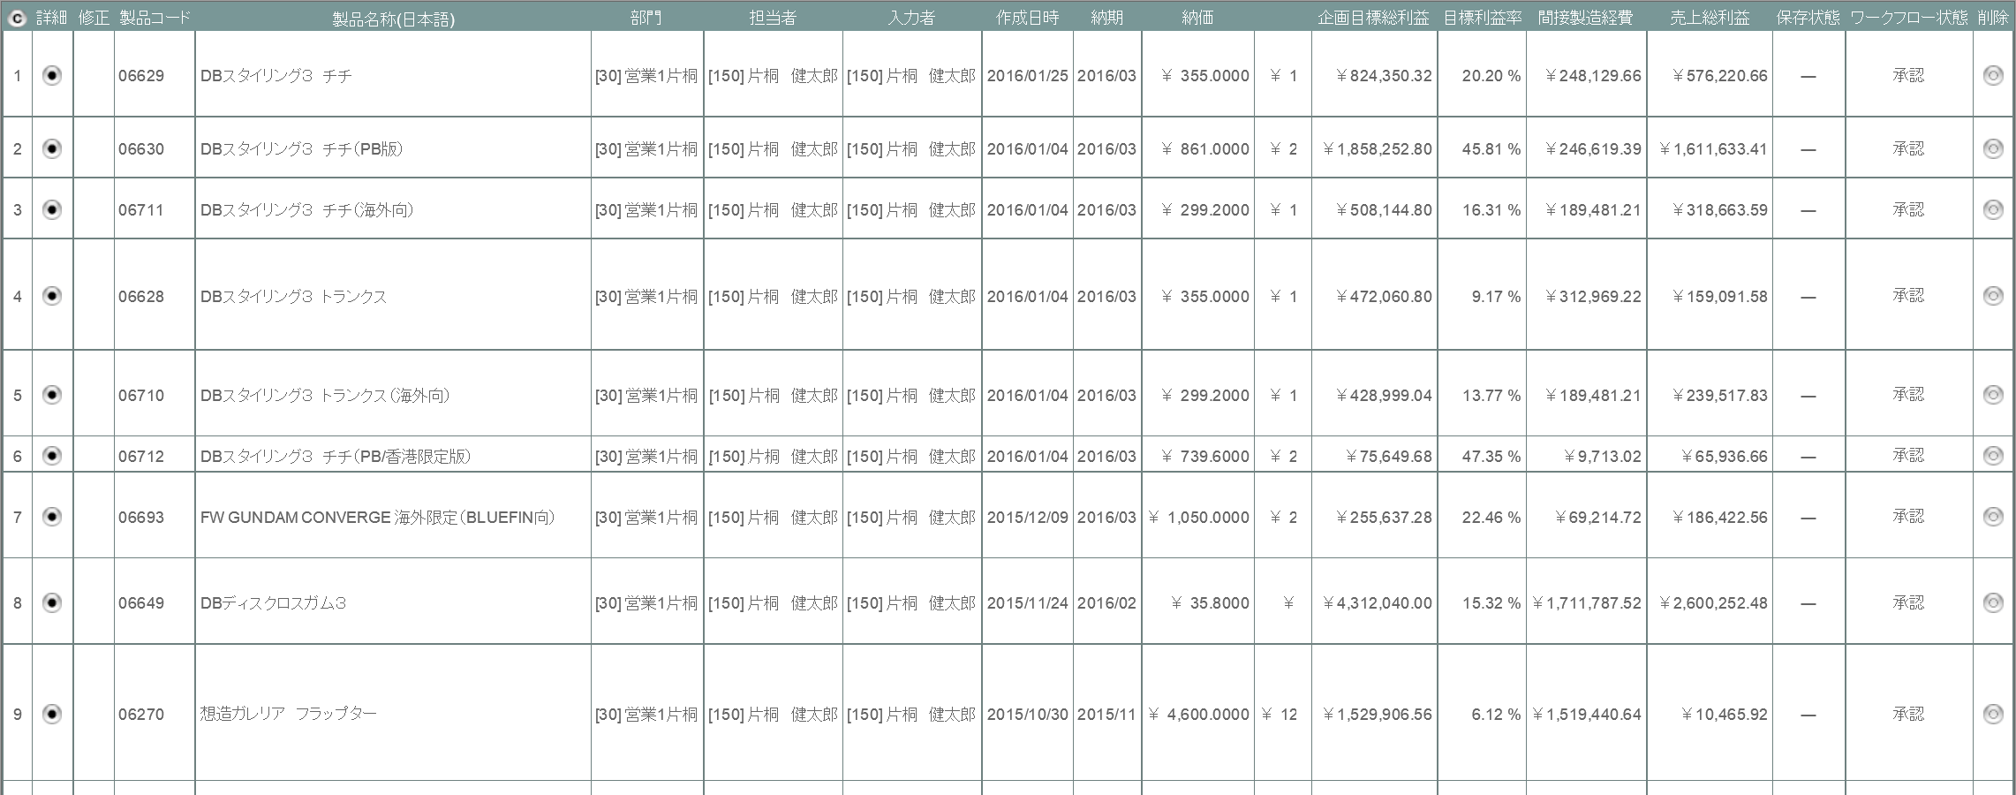

6

4

派生画面
1 | U-03-05-1 |  | 再販履歴画面 |  | 同一の製品コードを持つ見積原価計算書の再販履歴を一覧形式で表示する画面。 この画面は元画面(U-03-05)とは別ウィンドウで表示する。

画面レイアウト

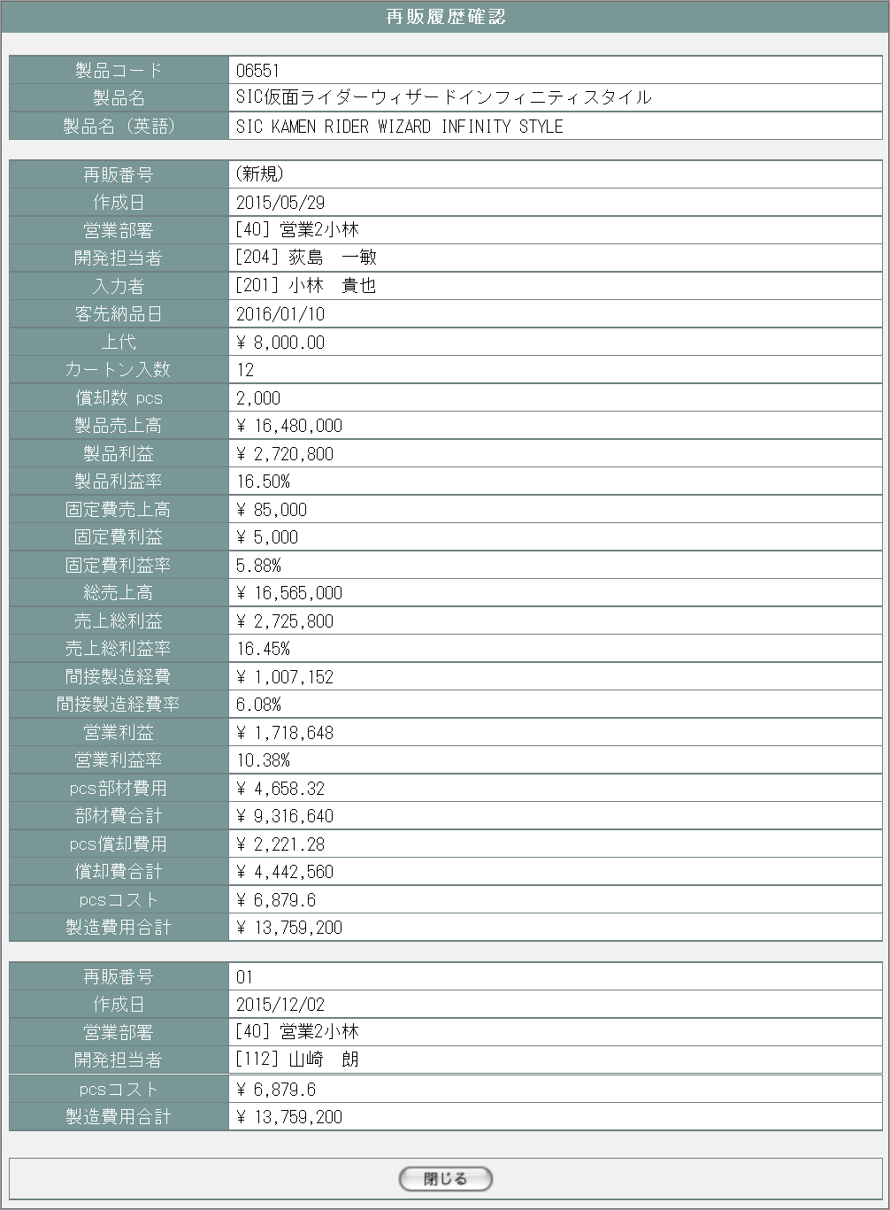
6

7
8

9
10

11
12

13
14

15
16

17
18
21
19
22
20
23

24
25

26
27

28
29
30

31
32

33
34

35
36

37

入力パラメータ
No. | 名称 |  |  |  | 概要 |  |  |  |  |  |  |  | 関連テーブル・カラム
1 | 見積原価番号 |  |  |  | 画面遷移の際に次画面で使用する見積原価データを検索するキーとする |  |  |  |  |  |  |  | m_estimate.lngestimateno
2 | 製品コード |  |  |  |  |  |  |  |  |  |  |  | m_estimate.strproductcode

項目定義
No. | 名称 |  |  | 部品 |  | I/O | 必須 | 形式 |  | 桁数 | 下限 | 上限 | 初期値
1 | コピー |  |  | ボタン |  | I | - | - |  | - | - | - | ボタン画像
2 | 詳細 |  |  | ボタン |  | I | - | - |  | - | - | - | ボタン画像
3 | 再販 |  |  | ボタン |  | I | - | - |  | - | - | - | m_estimate.strrevisecodeが「00」以外ならばボタン画像、それ以外は空白

4 | 履歴 |  |  | ラベル |  | O | - | - |  | - | - | - | m_estimate.lngrevisionnoが1以上ならば「〇」、それ以外は空白

5 | 削除 |  |  | ボタン |  | I | - | - |  | - | - | - | 該当の見積原価データに紐づくすべての受注データのステータス(m_receive.lngreceivestatuscode)が「10」(仮受注)、かつすべての発注データのステータス(m_order.lngorderstatuscode)が「10」(仮発注)ならば削除ボタン画像、それ以外は空白 ※1

6 | 製品コード |  |  | ラベル |  | O | - | - |  | - | - | - | m_estimate.strproductcode
7 | 製品名 |  |  | ラベル |  | O | - | - |  | - | - | - | m_product.strproductname
8 | 製品名（英語） |  |  | ラベル |  | O | - | - |  | - | - | - | m_product.strproductenglishname
9 | 再販番号 |  |  | ラベル |  | O | - | - |  | - | - | - | m_estimate.strrevisecode
10 | 作成日 |  |  | ラベル |  | O | - | - |  | - | - | - | m_estimate.dtminsertdate
11 | 営業部署 |  |  | ラベル |  | O | - | - |  | - | - | - | m_product.lnginchargegroupcode
12 | 開発担当者 |  |  | ラベル |  | O | - | - |  | - | - | - | m_product.lnginchargeusercode
13 | 入力者 |  |  | ラベル |  | O | - | - |  | - | - | - | m_estimage.lnginputusercode
14 | 客先納品日 |  |  | ラベル |  | O | - | - |  | - | - | - | 該当の見積原価データに紐づく受注明細データのうち、売上区分コード(t_receivedetail.lngsalesclasscode)が「1」(本荷)であるデータの納期(t_receivedetail.dtmdeliverydate) ※2

15 | 上代 |  |  | ラベル |  | O | - | - |  | - | - | - | m_product.curretailprice
16 | カートン入数 |  |  | ラベル |  | O | - | - |  | - | - | - | m_product.lngcartonquantity
17 | 償却数pcs |  |  | ラベル |  | O | - | - |  | - | - | - | m_product.lngproductionquantity
18 | 製品売上高 |  |  | ラベル |  | O | - | - |  | - | - | - | 該当の見積原価詳細データのうち、仕入科目コード(t_estimatedetail.lngstocksubjectcode)が「0」かつ売上分類コード(t_estimate.lngsalesdivisioncode)が「0」であるデータの計画原価小計(t_estimatedetail.cursubtotalprice)の合計 ※3

19 | 製品利益 |  |  | ラベル |  | O | - | - |  | - | - | - | No.18「製品売上高」からNo.36「製造費用合計」を引いた値

20 | 製品利益率 |  |  | ラベル |  | O | - | - |  | - | - | - | No.19「製品利益」のNo.18「製品売上高」に対する割合 ※4

21 | 固定費売上高 |  |  | ラベル |  | O | - | - |  | - | - | - | 該当の見積原価詳細データのうち、仕入科目コード(t_estimatedetail.lngstocksubjectcode)が「0」かつ売上分類コード(t_estimate.lngsalesdivisioncode)が「1」であるデータの計画原価小計(t_estimatedetail.cursubtotalprice)の合計 ※5

22 | 固定費利益 |  |  | ラベル |  | O | - | - |  | - | - | - | No.21「固定費売上高」から償却対象外合計(※6)を引いた値

23 | 固定費利益率 |  |  | ラベル |  | O | - | - |  | - | - | - | No.22「固定費利益」のNo.21「固定費売上高」に対する割合 ※4

24 | 総売上高 |  |  | ラベル |  | O | - | - |  | - | - | - | m_estimate.cursalesamount
25 | 売上総利益 |  |  | ラベル |  | O | - | - |  | - | - | - | m_estimate.curprofit
26 | 売上総利益率 |  |  | ラベル |  | O | - | - |  | - | - | - | No.25「売上総利益」のNo.24「総売上高」に対する割合 ※4

27 | 間接製造経費 |  |  | ラベル |  | O | - | - |  | - | - | - | No.24「総売上高」×No.28「間接製造経費率」(端数切捨て)

28 | 間接製造経費率 |  |  | ラベル |  | O | - | - |  | - | - | - | 見積標準割合マスタ(m_estimatestandardrate)においてNo.14「客先納品日」が適用開始日(dtmapplystartdate)以降かつ適用終了日(dtmapplyenddate)以前であるデータの標準割合(curstandardrate) ※4 ※7

29 | 営業利益 |  |  | ラベル |  | O | - | - |  | - | - | - | No.25「売上総利益」からNo.27「間接製造経費」を引いた値

30 | 営業利益率 |  |  | ラベル |  | O | - | - |  | - | - | - | No.29「営業利益」のNo.24「総売上高」に対する割合 ※4

31 | pcs部材費用 |  |  | ラベル |  | O | - | - |  | - | - | - | m_estimate.curmembercost÷m_estimate.lngproductionquantity

32 | 部材費合計 |  |  | ラベル |  | O | - | - |  | - | - | - | m_estimate.curmembercost
33 | pcs償却費用 |  |  | ラベル |  | O | - | - |  | - | - | - | No.34「償却費合計」÷m_estimate.lngproductionquantity

34 | 償却費合計 |  |  | ラベル |  | O | - | - |  | - | - | - | 該当の見積原価詳細データのうち仕入科目コード(t_estimatedetail.lngstocksubjectcode)が「0」より大きく、かつ償却対象フラグ(t_estimatedetail.bytpayofftargetflag)がtrueであるデータの計画原価小計(t_estimatedetail.cursubtotalprice)の合計 ※8

35 | pcsコスト |  |  | ラベル |  | O | - | - |  | - | - | - | No.36「製造費用合計」÷m_estimate.lngproductionquantity

36 | 製造費用合計 |  |  | ラベル |  | O | - | - |  | - | - | - | No.32「部材費合計」＋No.34「償却費合計」

37 | 閉じる |  |  | ボタン |  | I | - | - |  | - | - | - | 固定値「閉じる」
 | ※1 | SELECT COUNT(*) AS cnt1 FROM m_receive WHERE lngestimateno = [見積原価番号] AND lngreceivestatuscode <> 10;
 |  | SELECT COUNT(*) AS cnt2 FROM m_order WHERE lngestimateno = [見積原価番号] AND lngorderstatuscode <> 10;
 |  | cnt1とcnt2がどちらも0ならばボタンを表示する
 | ※2 | SELECT trd.dtmdeliverydate FROM t_receivedetail trd JOIN m_receive mr ON trd.lngreceiveno = mr.lngreceiveno
 |  | WHERE mr.estimateno = [見積原価番号] AND trd.lngsalesclasscode = 1;
 | ※3 | SELECT SUM(cursubtotalprice) FROM t_estimatedetail WHERE lngstocksubjectcode = 0 AND lngsalesdevisioncode = 0;
 | ※4 | 画面表示時には小数点以下2桁までのパーセント表記(端数は四捨五入)に整形する
 | ※5 | SELECT SUM(cursubtotalprice) FROM t_estimatedetail WHERE lngstocksubjectcode = 0 AND lngsalesdevisioncode = 1;
 | ※6 | SELECT SUM(trd.cursubtotalprice) FROM t_receivedetail trd JOIN m_stocksubject mss ON trd.lngstocksubjectcode = mss.lngstocksubjectcode
 |  | WHERE trd.lngestimateno = [見積原価番号] AND mss.lngstockclasscode = 2 AND trd.bytpayofftargetflag = false;
 | ※7 | SELECT curstandardrate FROM m_estimatestandardrate WHERE dtmapplystartdate <= [客先納品日] AND dtmapplyenddate >= [客先納品日];
 | ※8 | SELECT SUM(cursubtotalprice) FROM t_receivedetail WHERE lngstocksubjectcode > 0 AND bytpayofftargetflag = true;

改修対象項目定義
No. | 名称 |  |  | 種別 | 改修内容
1 | 再販 |  |  | 追加 | 再販管理機能改修により追加。
2 | 履歴 |  |  | 追加 | 履歴管理機能改修により追加。
3 | 表示項目 |  |  | 変更 | 見積原価計算書フォーマット変更により表示項目を変更。
4 | 修正 |  |  | 削除 | 本改修により見積原価データの修正は見積原価プレビュー画面(U-03-06)で行うため削除。
5 | 納価 |  |  | 削除 | 本改修により表示項目から削除。
6 | ワークフロー状態 |  |  | 削除 | ワークフロー機能は本改修により使用されなくなるため検索条件から削除する。

動作定義
No. | 項目 |  |  |  | 動作 |  |  |  | 処理
1 | コピー |  |  |  | クリック |  |  |  | 一覧表を構成するHTML文書がクリップボードにテキストコピーされる
2 | 詳細 |  |  |  | クリック |  |  |  | 該当データの見積原価プレビュー画面(U-03-06)を別ウィンドウで開く
3 | 再販 |  |  |  | クリック |  |  |  | 該当データの再販履歴画面(U-03-05-1)を別ウィンドウで開く
4 | 削除 |  |  |  | クリック |  |  |  | 削除確認画面(U-03-08-1)を別ウィンドウで開く
5 | 閉じる |  |  |  | クリック |  |  |  | 再販履歴画面(U-03-05-1)を閉じて、見積原価一覧画面(U-03-05)の表示状態に戻る

備考
1 | この画面に関連する処理には、
 | a | 見積原価計算書のフォーマット変更
 | b | 再販機能
 | c | 検索/参照機能
 | がある。
 | 処理の詳細については別紙『KID'Sシステム改修 機能設計書.xlsx』の
 | a | シート「見積原価計算書のフォーマット変更」
 | b | シート「再販機能」
 | c | シート「検索_参照機能」
 | を参照のこと。

見積原価プレビュー
画面定義
共通情報 |  |  |  | プロジェクト名 |  |  | 株式会社クワガタ様向け KID'S 受発注機能改修 |  |  |  |  |  |  |  |  |  |  |  | 作成者 | solcom 品川
 |  |  |  | システム名 |  |  | Kuwagata Integrated Dealing System (KID'S) |  |  |  |  |  |  |  |  |  |  |  | 作成日付 | 2019-01-18
 |  |  |  | 工程名 |  |  | 基本設計 |  |  |  |  |  |  |  |  |  |  |  | バージョン | 0.5
 |  |  |  | ドキュメントID |  |  | KIDS0002 |  |  |  |  |  |  |  |  |  |  |  | 更新者
 |  |  |  | ドキュメント名 |  |  | 基本設計 画面設計書 |  |  |  |  |  |  |  |  |  |  |  | 更新日付
書誌情報 |  |  |  | 画面ID |  |  | U-03-06
 |  |  |  | 画面の名称 |  |  | 見積原価プレビュー
 |  |  |  | 概要 |  |  | 見積原価データの詳細を表示する画面。この画面は前画面(「見積原価一覧」U-03-05)とは別ウィンドウで表示する。閲覧モードと編集モードの切り替えが可能であり、初期表示は閲覧モードとなる。

画面レイアウト
新レイアウト(閲覧モード)
3
4
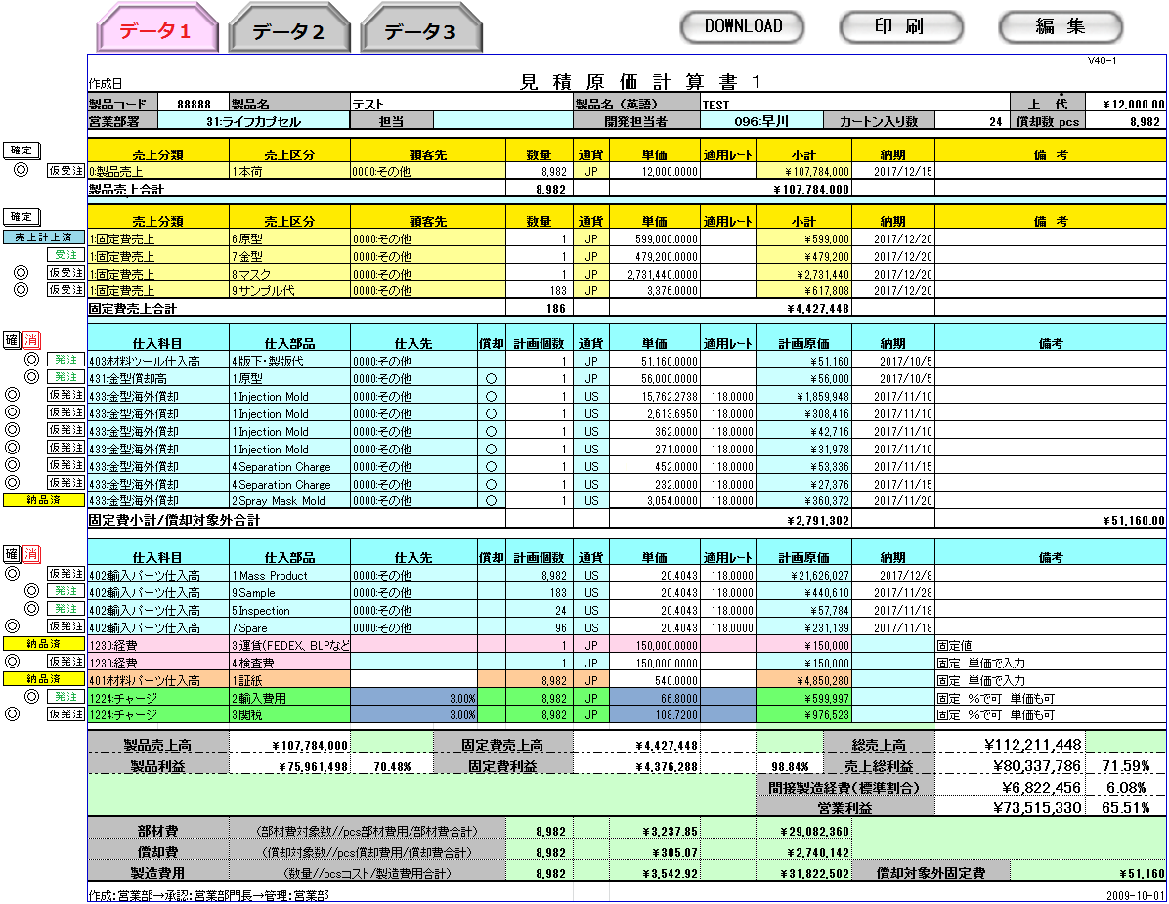
1
2

5
6
7
8

26
11
9
10
17
22
12
13

27
14
15
16
18
19
21
23
24
25

28
20

29
30
31
32
33
35
36
41

44
34
37
38
39
40

43

42

45

46

新レイアウト(編集モード)
48
49

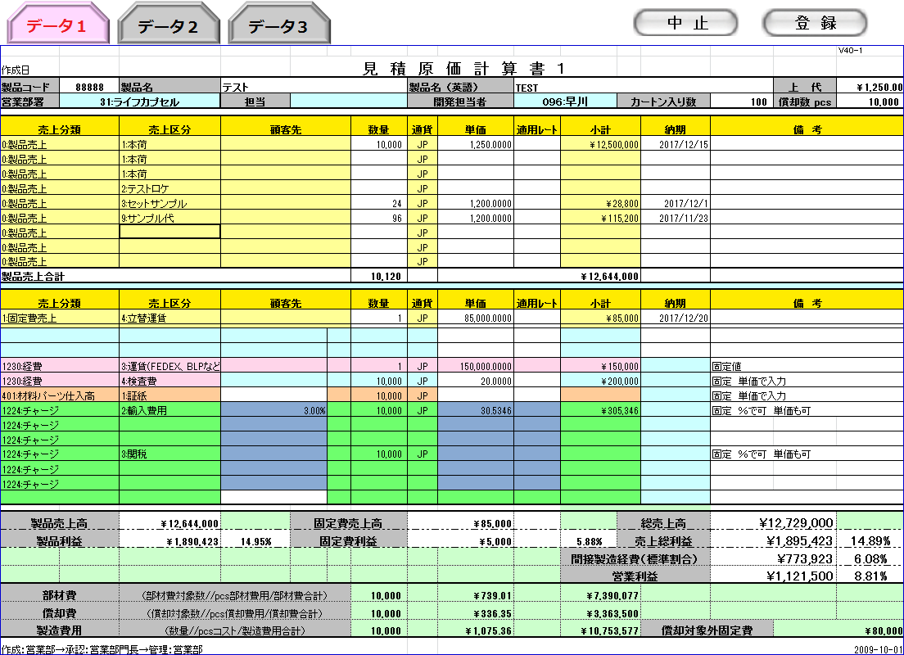
データ１
データ2
データ3

47

50

51

 | ・入力プルダウン例（製品売上の売上区分） |  |  |  |  |  |  |  |  |  |  | ・入力プルダウン例（通貨）
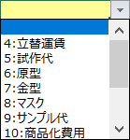

旧レイアウト

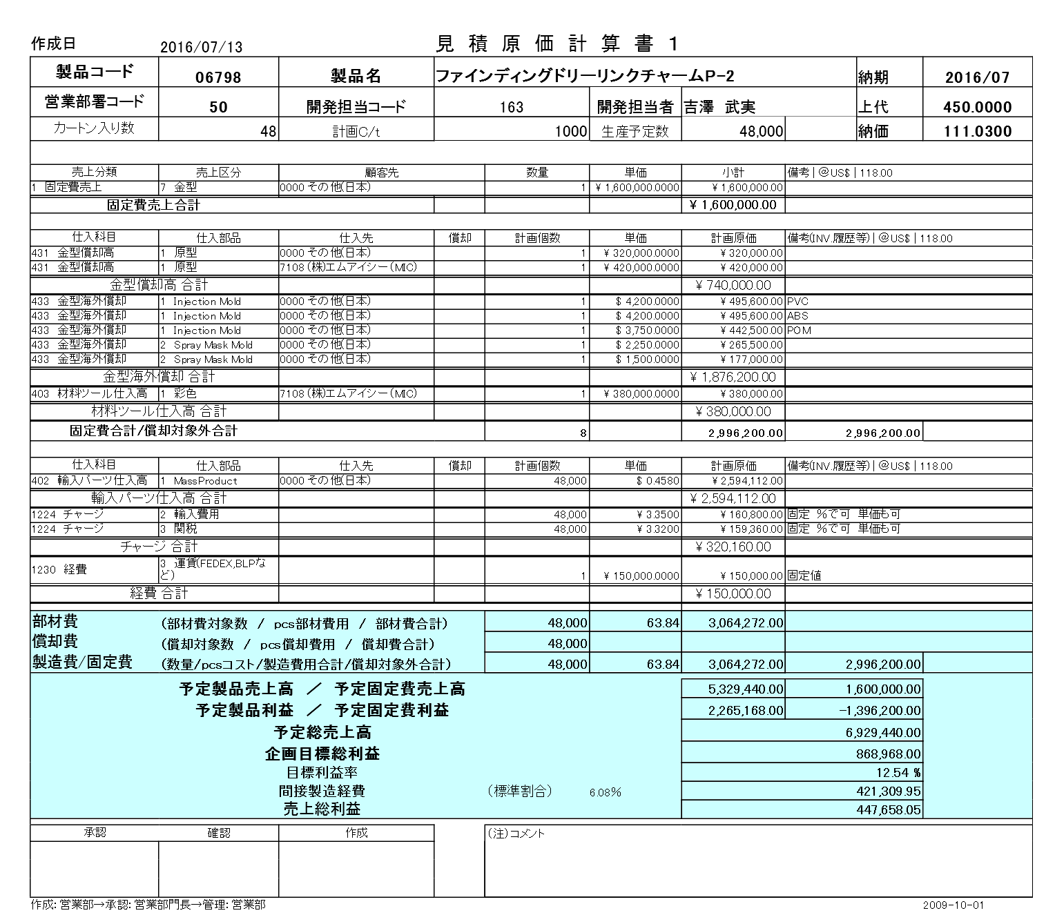

派生画面
1 | U-03-06-1 |  |  |  | 確認ダイアログ【1】 |  |  |  | 編集モードで中止ボタンを押下した際に編集内容の破棄が行われることを通知する画面。この画面は前画面(U-03-06)上に表示するJavaScript制御のダイアログである。

画面レイアウト

 |  |  |  |  |  |  |  |  |  | ・Google Chromeの場合 |  |  |  |  |  |  |  | ・Microsoft Edgeの場合
52
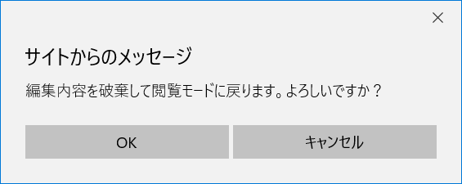

53

54

2 | U-03-06-2 |  |  |  | 確認ダイアログ【2】 |  |  |  | 編集モードで登録ボタンを押下した際に編集内容の保存と画面遷移、データの再読み込みが行われることを通知する画面。この画面は前画面(U-03-06)上に表示するJavaScript制御のダイアログである。

画面レイアウト

55
 |  |  |  |  |  |  |  |  |  | ・Google Chromeの場合 |  |  |  |  |  |  |  | ・Microsoft Edgeの場合
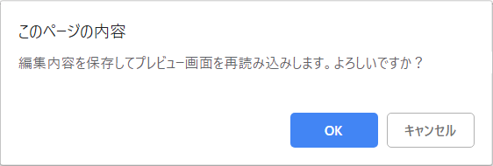
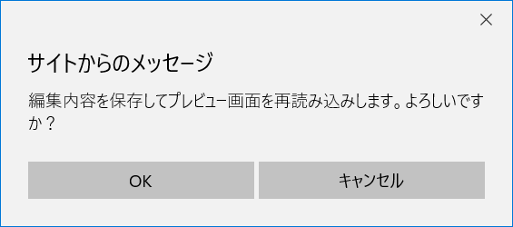

56

57

3 | U-03-06-3 |  |  |  | 登録完了画面 |  |  |  | 見積原価計算書の登録がエラーなく終了したことを通知する画面。この画面は元画面(U-03-06)とは別ウィンドウで表示する。

画面レイアウト

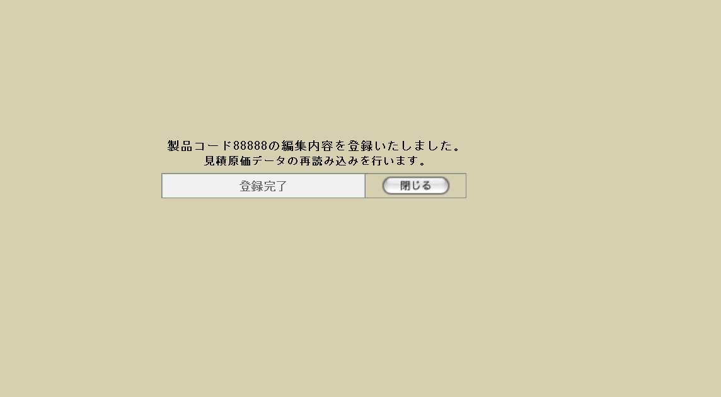

59

58

60

4 | U-03-06-4 |  |  |  | エラー画面 |  |  |  | 見積原価計算書の登録時にエラーが発生したことを通知する画面。この画面は元画面(U-03-06)とは別ウィンドウで表示する。

画面レイアウト



61

62

入力パラメータ
No. | 名称 |  |  |  |  |  | 関連テーブル・カラム |  |  |  |  |  |  |  | 概要
1 | 見積原価番号 |  |  |  |  |  | m_estimate.lngestimateno |  |  |  |  |  |  |  | 編集等の操作対象となる見積原価計算書を一意に判断するためのパラメータ。本画面から行われるすべての操作で必須となる。
2 | リビジョン番号 |  |  |  |  |  | m_estimate.lngrevisionno
3 | リバイスコード |  |  |  |  |  | m_estimate.strrevisecode
4 | 見積原価明細番号 |  |  |  |  |  | t_estimatedetail.lngestimatedetailno |  |  |  |  |  |  |  | 該当の見積原価計算書において明細行を一意に判断するためのパラメータ。編集および受発注管理で必須となる。

5 | 製品コード |  |  |  |  |  | m_estimate.strproductcode |  |  |  |  |  |  |  | 編集の対象となるパラメータのうち、商品データに属するパラメータ群。 担当者名(m_product.strcustomerusername)は必須ではない。また担当者名が登録されている場合、担当者コード(m_product.lngcustomerusercode)はユーザマスタにおけるユーザコード(m_user.lngusercode)となるが、担当者名がユーザマスタのユーザ名(m_user.struserfullnameもしくはm_user.struserdisplayname)に存在しない場合、担当者コードはNULLとなる。
 |  |  |  |  |  |  | m_product.strproductcode
6 | 製品名 |  |  |  |  |  | m_product.strproductname
7 | 製品名（英語） |  |  |  |  |  | m_product.strproductenglishname
8 | 上代 |  |  |  |  |  | m_product.curretailprice
9 | 営業部署 |  |  |  |  |  | m_product.lnginchargegroupcode
 |  |  |  |  |  |  | m_order.lnggroupcode
10 | 担当 |  |  |  |  |  | m_product.strcustomerusername
 |  |  |  |  |  |  | m_product.lngcustomerusercode
11 | 開発担当者 |  |  |  |  |  | m_product.strinchargeusercode
 |  |  |  |  |  |  | m_order.lngusercode
12 | カートン入数 |  |  |  |  |  | m_product.lngcartonquantity
13 | 償却数pcs |  |  |  |  |  | m_product.lngproductionquantity
14 | 受注ステータス |  |  |  |  |  | m_receive.lngreceivestatuscode |  |  |  |  |  |  |  | 編集および受注管理において使用されるパラメータ群。
15 | 売上区分 |  |  |  |  |  | t_receivedetail.lngsalesclasscode
16 | 顧客先 |  |  |  |  |  | m_receive.lngcustomercompanycode
 |  |  |  |  |  |  | t_estimatedetail.lngcustomercompanycode
17 | 数量 |  |  |  |  |  | t_receivedetail.lngproductquantity
18 | 通貨 |  |  |  |  |  | m_receive.lngmonetaryunitcode
19 | 単価 |  |  |  |  |  | t_receivedetail.curproductprice
20 | 適用レート |  |  |  |  |  | m_receive.curconversionrate
21 | 小計 |  |  |  |  |  | t_receivedetail.cursubtotalprice
22 | 納期 |  |  |  |  |  | t_receivedetail.dtmdeliverydate
23 | 受注備考 |  |  |  |  |  | m_receive.strnote
24 | 明細行番号 |  |  |  |  |  | m_receive.lngreceivedetailno
 |  |  |  |  |  |  | t_receivedetail.lngreceivedetailno
25 | 発注ステータス |  |  |  |  |  | m_order.lngorderstatuscode |  |  |  |  |  |  |  | 編集及び発注管理において使用されるパラメータ群。
26 | 仕入科目 |  |  |  |  |  | t_orderdetail.lngstocksubjectcode
 |  |  |  |  |  |  | t_estimatedetail.lngstocksubjectcode
27 | 仕入部品 |  |  |  |  |  | t_orderdetail.lngstockitemcode
 |  |  |  |  |  |  | t_estimatedetail.lngstockitemcode
28 | 仕入先 |  |  |  |  |  | m_order.lngcustomercompanycode
 |  |  |  |  |  |  | t_estimatedetail.lngcustomercompanycode
29 | 償却 |  |  |  |  |  | t_estimatedetail.bytpayofftargetflag
30 | 計画個数 |  |  |  |  |  | t_orderdetail.lngproductquantity
31 | 通貨 |  |  |  |  |  | m_order.lngmonetaryunitcode
32 | 単価 |  |  |  |  |  | t_orderdetail.curproductprice
33 | 適用レート |  |  |  |  |  | m_order.curconversionrate
34 | 計画原価 |  |  |  |  |  | t_orderdetail.cursubtotalprice
35 | 納期 |  |  |  |  |  | t_orderdetail.dtmdeliverydate
36 | 発注備考 |  |  |  |  |  | m_order.strnote
37 | 明細行番号 |  |  |  |  |  | m_order.lngorderdetailno
 |  |  |  |  |  |  | t_orderdetail.lngorderdetailno

項目定義
No. | 名称 |  |  |  |  | 部品 |  |  | I/O |  | 必須 | 形式 |  |  |  | 桁数 | 下限 | 上限 | 初期値
1 | 切替タブ |  |  |  |  | ボタン |  |  | I |  | - | - |  |  |  | - | - | - | 固定文字列「データ」+m_estimate.revisionnoの降順でソートした場合の並び順。m_estimate.revisionno > 1の場合のみ表示

2 | ダウンロード |  |  |  |  | ボタン |  |  | I |  | - | - |  |  |  | - | - | - | 固定値「DOWNLOAD」
3 | 印刷 |  |  |  |  | ボタン |  |  | I |  | - | - |  |  |  | - | - | - | 固定値「印刷」
4 | 編集 |  |  |  |  | ボタン |  |  | I |  | - | - |  |  |  | - | - | - | 固定値「編集」
5 | 製品コード |  |  |  |  | ※1 |  |  | ※3 |  | 〇 | 半角数字のみ |  |  |  | 5 | 00001 | 99999 | m_estimate.strproductcode
6 | 製品名 |  |  |  |  | ※1 |  |  | ※3 |  | 〇 | - |  |  |  | - | - | - | m_product.strproductname
7 | 製品名（英語） |  |  |  |  | ※1 |  |  | ※3 |  | 〇 | 半角英数字のみ |  |  |  | - | - | - | m_product.strproductenglishname
8 | 上代 |  |  |  |  | ※1 |  |  | ※3 |  | 〇 | 半角数字と「.」のみ |  |  |  | 14+4 | - | - | m_product.curretailprice
9 | 営業部署 |  |  |  |  | ※1 |  |  | ※3 |  | 〇 | 半角数字+「:」+ 文字列 |  |  |  | - | - | - | m_product.lnginchargegroupcode
 |  |  |  |  |  |  |  |  |  |  |  |  |  |  |  |  |  |  | m_group.strgroupname
10 | 担当 |  |  |  |  | ※1 |  |  | ※3 |  | - | - |  |  |  | - | - | - | m_product.strcustomerusername
 |  |  |  |  |  |  |  |  |  |  |  |  |  |  |  |  |  |  | m_product.lngcustomerusercode
11 | 開発担当者 |  |  |  |  | ※1 |  |  | ※3 |  | 〇 | 半角数字+「:」+ 文字列 |  |  |  | - | - | - | m_product.lnginchargeusercode
 |  |  |  |  |  |  |  |  |  |  |  |  |  |  |  |  |  |  | m_userstruserdisplayname
12 | カートン入数 |  |  |  |  | ※1 |  |  | ※3 |  | 〇 | 半角数字のみ |  |  |  | - | 1 | - | m_product.lngcartonquantity
13 | 償却数pcs |  |  |  |  | ※1 |  |  | ※3 |  | 〇 | 半角数字のみ |  |  |  | - | 1 | - | m_product.lngproductionquantity
14 | 売上分類 |  |  |  |  | ※2 |  |  | ※3 |  | 〇 | 半角数字+「:」+ 文字列 |  |  |  | - | - | - | t_estimatedetail.lngsalesdivisioncode
 |  |  |  |  |  |  |  |  |  |  |  |  |  |  |  |  |  |  | m_salesdivision.strsalesdivisionname ※4
15 | 売上区分 |  |  |  |  | ※2 |  |  | ※3 |  | 〇 | 半角数字+「:」+ 文字列 |  |  |  | - | - | - | t_receivedetail.lngsalesclasscode
 |  |  |  |  |  |  |  |  |  |  |  |  |  |  |  |  |  |  | m_salesclass.strsalesclassname
16 | 顧客先 |  |  |  |  | ※2 |  |  | ※3 |  | 〇 | 半角数字+「:」+ 文字列 |  |  |  | - | - | - | t_receivedetail.lngcustomercompanycode
 |  |  |  |  |  |  |  |  |  |  |  |  |  |  |  |  |  |  | m_company.strcompanydisplayname
17 | 数量 |  |  |  |  | ※1 |  |  | ※3 |  | 〇 | 半角数字のみ |  |  |  | - | 1 | - | t_receivedetail.lngproductquantity
18 | 合計数量 |  |  |  |  | ラベル |  |  | ※3 |  | - | 半角数字と「.」のみ |  |  |  | 14+4 | - | - | m_receive.curtotalprice
19 | 通貨 |  |  |  |  | ※2 |  |  | ※3 |  | 〇 | 「JP」「US」「HK」の いずれか |  |  |  | 2 | - | - | m_receive.lngmonetaryunitcode
 |  |  |  |  |  |  |  |  |  |  |  |  |  |  |  |  |  |  | m_manetaryunit.strmanetaryacronym
20 | 単価 |  |  |  |  | ※1 |  |  | ※3 |  | 〇 | 半角数字、「.」のみ |  |  |  | 14+4 | 1 | - | t_receivedetail.curproductprice
21 | 適用レート |  |  |  |  | ラベル |  |  | ※3 |  | - | 半角数字、「.」のみ |  |  |  | 15+6 | - | - | m_receive.curconversionrate
22 | 小計 |  |  |  |  | ラベル |  |  | ※3 |  | 〇 | 「\」、半角数字、 「.」、「,」のみ |  |  |  | 14+4 | - | - | t_receivedetail.cursubtotalprice

23 | 合計金額 |  |  |  |  | ラベル |  |  | ※3 |  | 〇 | 「\」、半角数字、 「.」、「,」のみ |  |  |  | 14+4 | - | - | m_receive.curtotalprice

24 | 納期 |  |  |  |  | ※1 |  |  | ※3 |  | 〇 | yyyy/mm/dd |  |  |  | 14 | - | - | m_receive.dtmdeliverydate
25 | 備考 |  |  |  |  | ※1 |  |  | ※3 |  | 〇 | - |  |  |  | - | - | - | m_receive.strnote
26 | 受注確定 |  |  |  |  | ボタン |  |  | I |  | - | - |  |  |  | - | - | - | 固定値「確定」
27 | 売上計上済 |  |  |  |  | ラベル |  |  | O |  | - | - |  |  |  | - | - | - | m_receive.lngreceivestatuscode = 4の場合のみ固定値「売上計上済」で表示

28 | 受注ステータス |  |  |  |  | ラベル |  |  | O |  | - | - |  |  |  | - | - | - | m_receive.lngreceivestatuscode = 10の場合固定値「仮受注」、m_receive.lngreceivestatuscode = 2の場合固定値「受注」

29 | 受注確定選択 |  |  |  |  | チェックボックス |  |  | I |  | - | - |  |  |  | - | - | - | m_receive.lngreceivestatuscode = 10の場合のみOFFで表示

30 | 仕入科目 |  |  |  |  | ※2 |  |  | ※3 |  | 〇 | 半角数字+「:」+ 文字列 |  |  |  | - | - | - | t_orderdetail.lngstocksubjectcode
 |  |  |  |  |  |  |  |  |  |  |  |  |  |  |  |  |  |  | m_stocksubject.strsubjectname
31 | 仕入部品 |  |  |  |  | ※2 |  |  | ※3 |  | 〇 | 半角数字+「:」+ 文字列 |  |  |  | - | - | - | t_orderdetail.lngstockitemcode
 |  |  |  |  |  |  |  |  |  |  |  |  |  |  |  |  |  |  | m_stockitem.strstockitemname ※5
32 | 仕入先 |  |  |  |  | ※2 |  |  | ※3 |  | 〇 | 半角数字+「:」+ 文字列 |  |  |  | - | - | - | m_order.lngcustomercompancode
 |  |  |  |  |  |  |  |  |  |  |  |  |  |  |  |  |  |  | m_company.strcompanydisplayname
33 | 償却 |  |  |  |  | ※2 |  |  | ※3 |  | 〇 | 「〇」、空文字のみ |  |  |  | - | - | - | t_estimatedetail.bytpayofftargetflag

34 | 計画個数 |  |  |  |  | ※1 |  |  | ※3 |  | 〇 | 半角数字のみ |  |  |  | - | 1 | - | t_orderdetail.lngproductquantity
35 | 通貨 |  |  |  |  | ※2 |  |  | ※3 |  | 〇 | 「JP」「US」「HK」の いずれか |  |  |  | - | - | - | m_order.lngmonetaryunitcode
 |  |  |  |  |  |  |  |  |  |  |  |  |  |  |  |  |  |  | m_manetaryunit.strmanetaryacronym
36 | 単価 |  |  |  |  | ※1 |  |  | ※3 |  | 〇 | 半角数字、「.」のみ |  |  |  | 14+4 | 1 | - | t_orderdetail.curproductprice
37 | 適用レート |  |  |  |  | ラベル |  |  | ※3 |  | 〇 | 半角数字、「.」のみ |  |  |  | 15+6 | - | - | m_order.curconversionrate
38 | 計画原価 |  |  |  |  | ラベル |  |  | ※3 |  | 〇 | 「\」、半角数字、 「.」、「,」のみ |  |  |  | 14+4 | - | - | t_orderdetail.cursubtotalprice

39 | 納期 |  |  |  |  | ※1 |  |  | ※3 |  | 〇 | yyyy/mm/dd |  |  |  | 14 | - | - | t_orderdetail.dtmdeliverydate
40 | 備考 |  |  |  |  | ※1 |  |  | ※3 |  | 〇 | - |  |  |  | - | - | - | m_order.strnote
41 | 発注確定 |  |  |  |  | ボタン |  |  | I |  | - | - |  |  |  | - | - | - | 固定値「確」
42 | 発注確定取消 |  |  |  |  | ボタン |  |  | I |  | - | - |  |  |  | - | - | - | 固定値「消」
43 | 発注確定選択 |  |  |  |  | チェックボックス |  |  | I |  | - | - |  |  |  | - | - | - | m_order.lngorderstatuscode = 10の場合のみOFFで表示

44 | 発注確定取消選択 |  |  |  |  | チェックボックス |  |  | I |  | - | - |  |  |  | - | - | - | m_order.lngorderstatuscode = 2の場合のみOFFで表示

45 | 発注ステータス |  |  |  |  | ラベル |  |  | O |  | - | - |  |  |  | - | - | - | m_order.lngorderstatuscode = 10の場合固定値「仮発注」 m_order.lngorderstatuscode = 2の場合固定値「発注」

46 | 納品済 |  |  |  |  | ラベル |  |  | O |  | - | - |  |  |  | - | - | - | m_order.lngorderstatuscode = 4の場合のみ固定値「納品済」で表示

47 | 切替タブ |  |  |  |  | ラベル |  |  | O |  | - | - |  |  |  | - | - | - | 固定文字列「データ」+m_estimate.revisionnoの降順でソートした場合の並び順。m_estimate.revisionno > 1の場合のみ表示。押下不可。

48 | 中止 |  |  |  |  | ボタン |  |  | I |  | - | - |  |  |  | - | - | - | 固定値「中止」
49 | 登録 |  |  |  |  | ボタン |  |  | I |  | - | - |  |  |  | - | - | - | 固定値「登録」
50 | 手入力項目 |  |  |  |  | テキストボックス |  |  | I |  | 〇 | - |  |  |  | - | - | - | 上記「部品」欄が「※1」の項目を参照
51 | プルダウン項目 |  |  |  |  | プルダウン |  |  | I |  | 〇 | - |  |  |  | - | - | - | 上記「部品」欄が「※2」の項目を参照
52 | 確認メッセージ【1】 |  |  |  |  | ラベル |  |  | O |  | - | - |  |  |  | - | - | - | 固定値(画面レイアウト参照)
53 | OK【1】 |  |  |  |  | ボタン |  |  | I |  | - | - |  |  |  | - | - | - | 固定値「OK」
54 | キャンセル【1】 |  |  |  |  | ボタン |  |  | I |  | - | - |  |  |  | - | - | - | 固定値「キャンセル」
55 | 確認メッセージ【2】 |  |  |  |  | ラベル |  |  | O |  | - | - |  |  |  | - | - | - | 固定値(画面レイアウト参照)
56 | OK【2】 |  |  |  |  | ボタン |  |  | I |  | - | - |  |  |  | - | - | - | 固定値「OK」
57 | キャンセル【2】 |  |  |  |  | ボタン |  |  | I |  | - | - |  |  |  | - | - | - | 固定値「キャンセル」
58 | 完了メッセージ |  |  |  |  | ラベル |  |  | O |  | - | - |  |  |  | - | - | - | 固定値(画面レイアウト参照)
59 | 製品コード |  |  |  |  | ラベル |  |  | O |  | - | - |  |  |  | - | - | - | m_estimate.strproductcode
60 | 閉じる【1】 |  |  |  |  | ボタン |  |  | I |  | - | - |  |  |  | - | - | - | 固定値「閉じる」
61 | エラーメッセージ |  |  |  |  | ラベル |  |  | O |  | - | - |  |  |  | - | - | - | 下記エラーメッセージ参照
62 | 閉じる【2】 |  |  |  |  | ボタン |  |  | I |  | - | - |  |  |  | - | - | - | 固定値「閉じる」
 |  | ※1 | 閲覧モードではラベル、編集モードではテキストボックス
 |  | ※2 | 閲覧モードではラベル、編集モードではプルダウン
 |  | ※3 | 閲覧モードでは「O」、編集モードでは「I」
 |  | ※4 | m_salesdivision.strsalesdivisionnameの値が存在しない場合、「製品売上」とする
 |  | ※5 | No.30で選択されたt_orderdetail.lngstocksubjectcodeの値に連動して選択肢をセット

動作定義
No. | 項目 |  |  |  |  |  | 動作 |  |  |  |  |  | 処理
1 | 切替タブ |  |  |  |  |  | クリック |  |  |  |  |  | 表示中データの見積原価番号とタブに設定されたリビジョン番号をキーに見積原価データを再検索し、同ウィンドウで再描画を行う

2 | ダウンロード |  |  |  |  |  | クリック |  |  |  |  |  | 見積原価ダウンロード画面(U-03-07)を別ウィンドウで開く。その際表示中見積原価データの製品コードをダウンロード画面の製品コード入力欄初期値として受け渡す。

3 | 印刷 |  |  |  |  |  | クリック |  |  |  |  |  | 表示中の見積原価計算書を印刷する
4 | 編集 |  |  |  |  |  | クリック |  |  |  |  |  | モード移行【1】
5 | 受注確定 |  |  |  |  |  | クリック |  |  |  |  |  | 受注確定チェック
6 | 発注確定 |  |  |  |  |  | クリック |  |  |  |  |  | 発注確定チェック
7 | 発注確定取消 |  |  |  |  |  | クリック |  |  |  |  |  | 発注確定取消チェック
8 | 中止 |  |  |  |  |  | クリック |  |  |  |  |  | 確認ダイアログ【1】(U-03-06-1)を開く
9 | 登録 |  |  |  |  |  | クリック |  |  |  |  |  | 確認ダイアログ【2】(U-03-06-2)を開く
10 | OK【1】 |  |  |  |  |  | クリック |  |  |  |  |  | 本ダイアログを閉じる、モード移行【2】
11 | キャンセル【1】 |  |  |  |  |  | クリック |  |  |  |  |  | 本ダイアログを閉じる。その他の処理は行わない。
12 | OK【2】 |  |  |  |  |  | クリック |  |  |  |  |  | 本ダイアログを閉じる、バリデーションチェック、製品データ登録、見積原価データ登録、受発注データ登録、画面遷移

13 | キャンセル【2】 |  |  |  |  |  | クリック |  |  |  |  |  | 本ダイアログを閉じる。その他の処理は行わない。
14 | 閉じる【1】 |  |  |  |  |  | クリック |  |  |  |  |  | 本画面を閉じる、モード移行【2】
15 | 閉じる【2】 |  |  |  |  |  | クリック |  |  |  |  |  | 本画面を閉じる。その他の処理は行わない。

処理定義
No. | 処理名 |  |  |  |  |  |  | 処理内容
1 | バリデーションチェック |  |  |  |  |  |  | 詳細は別紙KID'Sシステム改修 機能設計書.xlsx参照 エラーが発生した場合下記エラーメッセージNo.1またはNo.2をセットして処理定義No.8に進む

2 | モード移行【1】 |  |  |  |  |  |  | 閲覧モードから編集モードへの移行。
 |  |  |  |  |  |  |  | 1 | 切替タブが表示されている場合、表示をグレーアウトして押下不可とする
 |  |  |  |  |  |  |  | 2 | ダウンロードボタン、印刷ボタン、編集ボタンを非表示にする
 |  |  |  |  |  |  |  | 3 | 受注確定ボタン、受注確定選択チェックボックス、受注ステータスを非表示にする
 |  |  |  |  |  |  |  | 4 | 発注確定ボタン、発注確定取消ボタン、発注確定選択チェックボックス、発注確定取消チェックボックス、発注ステータスを非表示にする

 |  |  |  |  |  |  |  | 5 | 中止ボタン、登録ボタンを表示する
 |  |  |  |  |  |  |  | 6 | ラベル行、フッタ部以外のセルを編集可能とする（ラベル行の詳細については別途定める）
3 | モード移行【2】 |  |  |  |  |  |  | 編集モードから閲覧モードへの移行。
 |  |  |  |  |  |  |  | 1 | グレーアウトしている切替タブを有効状態に変更する
 |  |  |  |  |  |  |  | 2 | 中止ボタン、登録ボタンを非表示にする
 |  |  |  |  |  |  |  | 3 | ワークシートの編集を不可状態にする
 |  |  |  |  |  |  |  | 4 | ダウンロードボタン、印刷ボタン、編集ボタンを表示する
 |  |  |  |  |  |  |  | 5 | 受注確定ボタン、受注確定選択チェックボックス、受注ステータスを表示する
 |  |  |  |  |  |  |  | 6 | 発注確定ボタン、発注確定取消ボタン、発注確定選択チェックボックス、発注確定取消チェックボックス、発注ステータスを表示する

4 | 受注確定チェック |  |  |  |  |  |  | 受注確定選択チェックボックスが未選択状態の場合、下記エラーメッセージNo.3をセットして処理定義No.8に進む
5 | 発注確定チェック |  |  |  |  |  |  | 1 | 発注確定チェックボックスが未選択状態の場合(発注確定取消チェックボックスの状態は問わない)、下記エラーメッセージNo.4をセットして処理定義No.8に進む

 |  |  |  |  |  |  |  | 2 | 発注確定チェックボックスで異なる仕入先を持つ複数の明細行が選択された場合、下記エラーメッセージNo.5をセットして処理定義No.8に進む

6 | 発注確定取消チェック |  |  |  |  |  |  | 1 | 発注確定取消チェックボックスが未選択状態の場合(発注確定チェックボックスの状態は問わない)、下記エラーメッセージNo.6をセットして処理定義No.8に進む

 |  |  |  |  |  |  |  | 2 | 発注確定取消チェックボックスで異なる仕入先を持つ複数の明細行が選択された場合、下記エラーメッセージNo.7をセットして処理定義No.8に進む

7 | 製品データ登録 見積原価データ登録 受発注データ登録 |  |  |  |  |  |  | 本書シート「ワークシート登録」の処理定義No.2～5を参照。ただし更新の場合下記処理を行う。
 |  |  |  |  |  |  |  | 1 | ヘッダ部(製品コード、製品名、製品名（英語）、上代、営業部署、担当、開発担当者、カートン入数、償却数pcs)に変更があった場合のみ、製品データの更新を行う

 |  |  |  |  |  |  |  | 2 | 更新対象の見積原価データ(m_estimate)中、リビジョン番号(lngrevisionno)の最大値を取得
 |  |  |  |  |  |  |  | 3 | 1で取得した最大値に+1した値をリビジョン番号として各データを新規登録
8 | 画面遷移 |  |  |  |  |  |  | 1 | エラーメッセージがセットされている場合、エラー画面(U-03-06-4)を別ウィンドウで開く
 |  |  |  |  |  |  |  | 2 | エラーメッセージがセットされていない場合、完了メッセージに製品コードを挿入して登録完了画面(U-03-06-3)を別ウィンドウで開く

エラーメッセージ
No. | エラー内容 |  |  |  |  |  |  |  |  |  |  |  | エラーメッセージ
1 | パースチェックでエラーが発生 |  |  |  |  |  |  |  |  |  |  |  | ○○(パースエラーが発生した部分)□□(パースエラーが発生した項目)に誤りがあります。
 |  |  |  |  |  |  |  |  |  |  |  |  |  | 例：ヘッダ部製品名が未入力だった場合、“ヘッダ部製品名に誤りがあります。”
2 | マスタ整合性チェックでエラーが発生 |  |  |  |  |  |  |  |  |  |  |  | 「○○明細×行め：「△△(入力された値)」は□□マスタに存在しません。
 |  |  |  |  |  |  |  |  |  |  |  |  |  | 例：売上明細2行めの売上区分に「999」が入力されていた場合、“売上明細2行め：「999」は売上区分マスタに存在しません。”

3 | 受注確定明細選択チェックボックス未選択の状態で受注確定ボタンを押下 |  |  |  |  |  |  |  |  |  |  |  | 受注を確定する明細行を選択してください。

4 | 発注確定明細選択チェックボックス未選択の状態で発注確定ボタンを押下 |  |  |  |  |  |  |  |  |  |  |  | 発注を確定する明細行を選択してください。

5 | 発注確定明細選択チェックボックスから異なる仕入先を持つ複数の明細行を選択して発注確定ボタンを押下 |  |  |  |  |  |  |  |  |  |  |  | 複数の仕入先が指定されています。

6 | 発注確定取消明細選択チェックボックス未選択の状態で発注確定取消ボタンを押下 |  |  |  |  |  |  |  |  |  |  |  | 発注確定を取り消す明細行を選択してください。

7 | 発注確定取消明細選択チェックボックスから異なる仕入先を持つ複数の明細行を選択して発注確定取消ボタンを押下 |  |  |  |  |  |  |  |  |  |  |  | 複数の仕入先が指定されています。

8 | DB更新失敗(DBアクセスエラー、セッションエラー等) |  |  |  |  |  |  |  |  |  |  |  | 見積原価計算書の更新に失敗しました。

備考
1 | この画面に関連する処理には、
 | a | 見積原価計算書のフォーマット変更
 | b | 検索/参照機能
 | がある。
 | 処理の詳細については別紙『KID'Sシステム改修 機能設計書.xlsx』の
 | a | シート「見積原価計算書のフォーマット変更」
 | b | シート「検索_参照機能」
 | を参照のこと。

見積原価ダウンロード
画面定義
共通情報 |  |  |  | プロジェクト名 |  |  | 株式会社クワガタ様向け KID'S 受発注機能改修 |  |  |  |  |  |  |  |  | 作成者 | solcom 品川
 |  |  |  | システム名 |  |  | Kuwagata Integrated Dealing System (KID'S) |  |  |  |  |  |  |  |  | 作成日付 | 2019-01-18
 |  |  |  | 工程名 |  |  | 基本設計 |  |  |  |  |  |  |  |  | バージョン | 0.5
 |  |  |  | ドキュメントID |  |  | KIDS0002 |  |  |  |  |  |  |  |  | 更新者
 |  |  |  | ドキュメント名 |  |  | 基本設計 画面設計書 |  |  |  |  |  |  |  |  | 更新日付
書誌情報 |  |  |  | 画面ID |  |  | U-03-07
 |  |  |  | 画面の名称 |  |  | 見積原価ダウンロード
 |  |  |  | 概要 |  |  | 新規追加画面。指定した製品コードに紐づく見積原価データを計算書の形式でダウンロードする。本画面は元画面(「メインメニュー」U-00-03もしくは「見積原価管理メニュー」U-03-00)と同ウィンドウで遷移する。

画面レイアウト

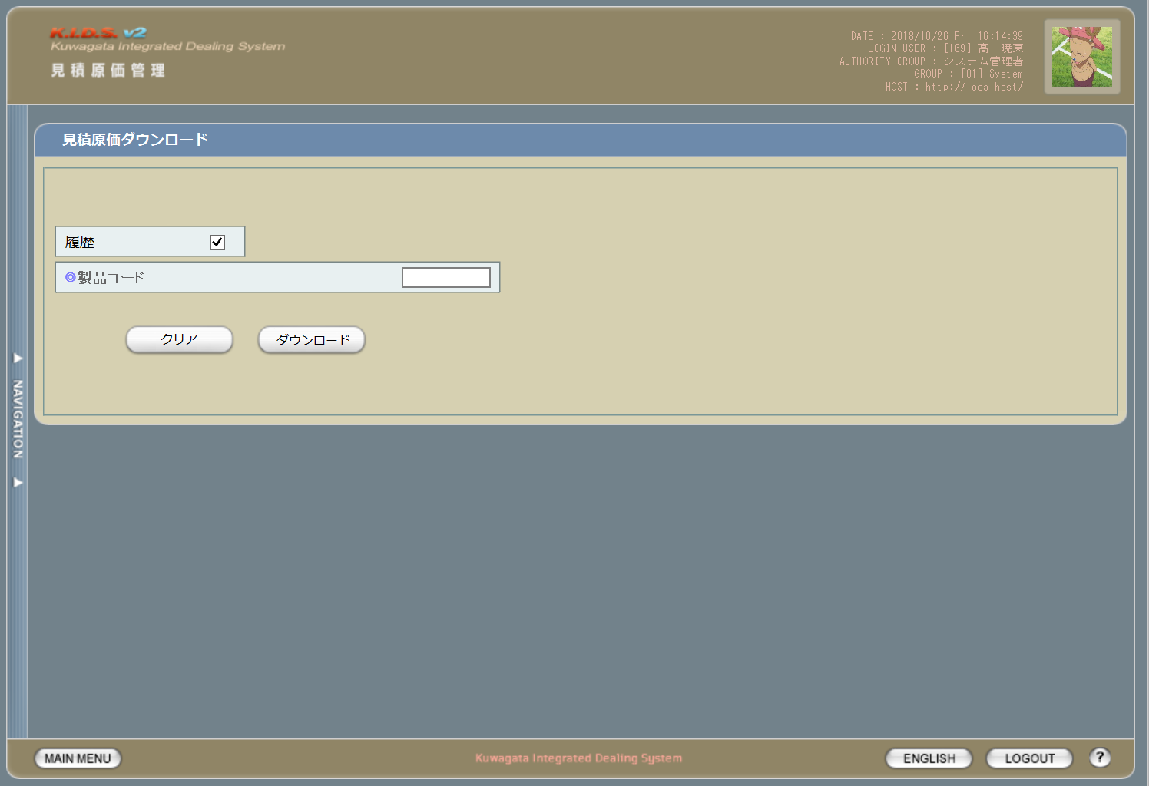

1

2

3
4

派生画面
1 | U-03-07-1 |  |  |  | 確認画面 |  |  | ダウンロードする見積原価計算書を表示し、対象が正しいかの確認を促す画面。この画面は元画面(U-03-07)とは別ウィンドウで表示する。

画面レイアウト

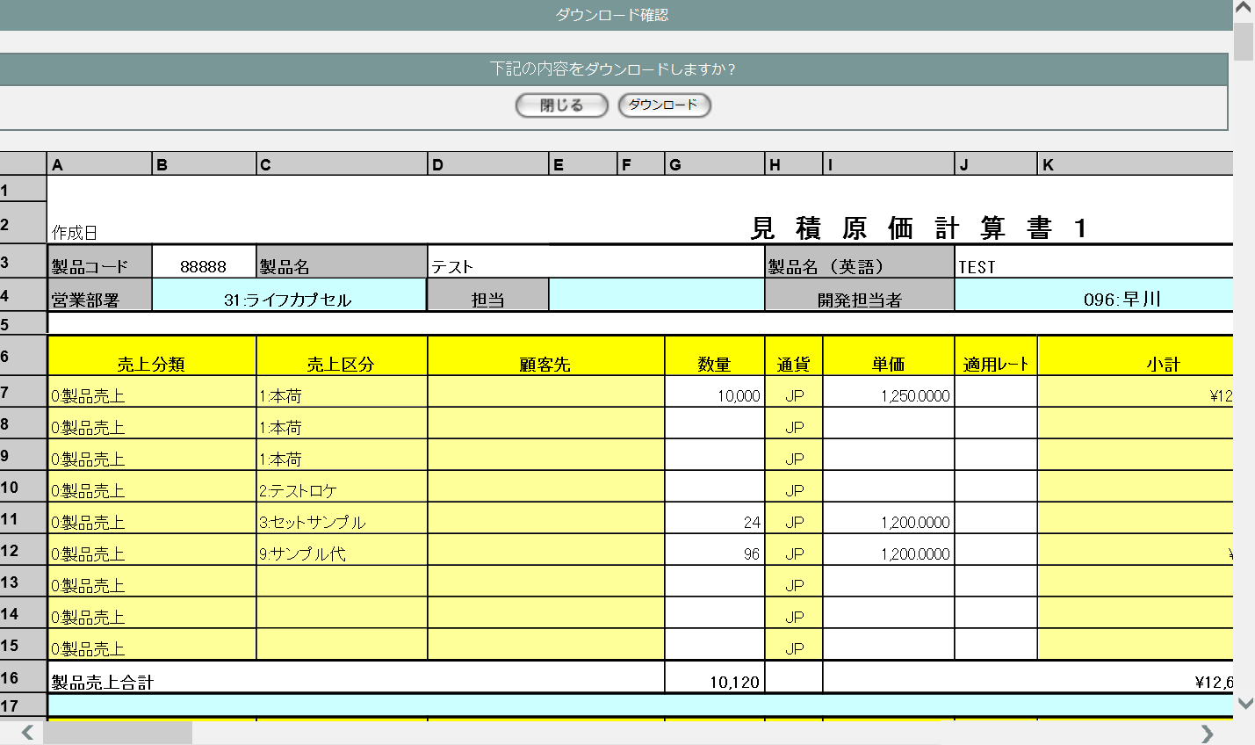
5
6

7

2 | U-03-07-2 |  |  |  | 完了画面 |  |  | 見積原価のダウンロードがエラーなく終了したことを通知する画面。この画面は確認画面(U-03-07-1)と同ウィンドウで遷移する。

画面レイアウト

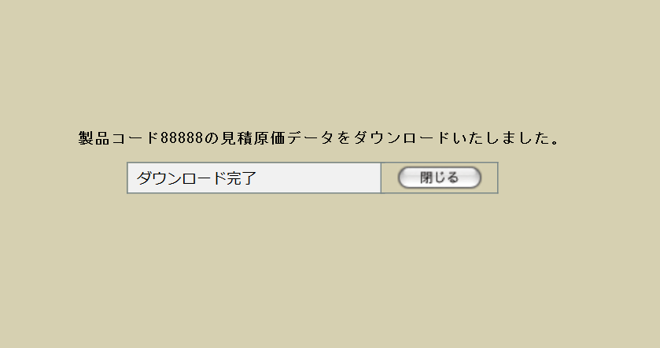

8
9

10

3 | U-03-07-3 |  |  |  | エラー画面 |  |  | 見積原価のダウンロード時にエラーが発生したことを通知する画面。この画面は確認画面(U-03-07-1)から同ウィンドウで遷移、または元画面(U-03-07)から別ウィンドウで開く。

画面レイアウト

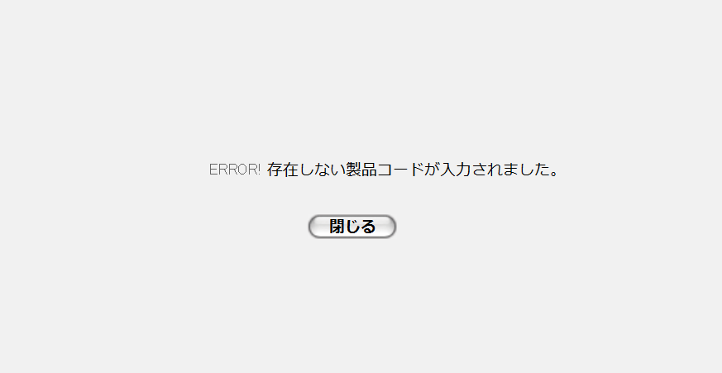

11

12

入力パラメータ
No. | 名称 |  |  |  |  |  | 概要 |  |  |  |  |  |  |  |  | 関連テーブル・カラム
1 | 履歴 |  |  |  |  |  | 見積原価データを検索する際の条件とする |  |  |  |  |  |  |  |  | m_estimate.lngrevisionno
 |  |  |  |  |  |  |  |  |  |  |  |  |  |  |  | m_estimate.strrevisecode
2 | 製品コード |  |  |  |  |  |  |  |  |  |  |  |  |  |  | m_estimate.strproductcode

項目定義
No. | 名称 |  |  |  |  | 部品 |  |  | I/O | 必須 | 形式 |  | 桁数 | 下限 | 上限 | 初期値
1 | 履歴 |  |  |  |  | チェックボックス |  |  | I | - | - |  | - | - | - | -
2 | 製品コード |  |  |  |  | テキストボックス |  |  | I | 〇 | 半角数字のみ ※1 |  | 5 | 00000 | 99999 | -
3 | クリア |  |  |  |  | ボタン |  |  | I | - | - |  | - | - | - | 固定値「クリア」
4 | ダウンロード【1】 |  |  |  |  | ボタン |  |  | I | - | - |  | - | - | - | 固定値「ダウンロード」
5 | 閉じる【1】 |  |  |  |  | ボタン |  |  | I | - | - |  | - | - | - | 固定値「閉じる」
6 | ダウンロード【2】 |  |  |  |  | ボタン |  |  | I | - | - |  | - | - | - | 固定値「ダウンロード」
7 | 見積原価データ 表示エリア |  |  |  |  | ラベル |  |  | O | - | - |  | - | - | - | 製品コードで検索した見積原価データの 内容

8 | 完了メッセージ |  |  |  |  | ラベル |  |  | O | - | - |  | - | - | - | 固定値(画面レイアウト参照)
9 | 製品コード |  |  |  |  | ラベル |  |  | O | - | - |  | - | - | - | m_estimate.strproductcode
10 | 閉じる【2】 |  |  |  |  | ボタン |  |  | I | - | - |  | - | - | - | 固定値「閉じる」
11 | エラーメッセージ |  |  |  |  | ラベル |  |  | O | - | - |  | - | - | - | 下記エラーメッセージ参照
12 | 閉じる【3】 |  |  |  |  | ボタン |  |  | I | - | - |  | - | - | - | 固定値「閉じる」
 |  |  | ※1 | リバイスコードは含めない

動作定義
No. | 項目 |  |  |  |  |  | 動作 |  |  |  |  | 処理
1 | クリア |  |  |  |  |  | クリック |  |  |  |  | 履歴チェックボックスおよび製品コードテキストボックスをクリアする
2 | ダウンロード【1】 |  |  |  |  |  | クリック |  |  |  |  | バリデーションチェック、データ取得
3 | 閉じる【1】 |  |  |  |  |  | クリック |  |  |  |  | 確認画面(U-03-07-1)を閉じて元画面(U-03-07)表示状態に戻る
4 | ダウンロード【2】 |  |  |  |  |  | クリック |  |  |  |  | ダウンロード
5 | 閉じる【2】 |  |  |  |  |  | クリック |  |  |  |  | 完了画面(U-03-07-2)を閉じて元画面(U-03-07)表示状態に戻る
6 | 閉じる【3】 |  |  |  |  |  | クリック |  |  |  |  | エラー画面(U-03-07-3)を閉じて元画面(U-03-07)表示状態に戻る

処理定義
No. | 処理名 |  |  |  |  |  |  | 処理内容
1 | バリデーションチェック |  |  |  |  |  |  | 1 | 製品コードに半角数字以外の文字が使用された場合、エラーメッセージ「製品コードの書式に誤りがあります」をセットしてエラー画面(U-03-07-3)を別ウィンドウで開く

 |  |  |  |  |  |  |  | 2 | 入力された製品コードが4桁以下もしくは6桁以上の場合、エラーメッセージ「製品コードの書式に誤りがあります」をセットしてエラー画面(U-03-07-3)を別ウィンドウで開く

2 | データ取得 |  |  |  |  |  |  | 1 | 入力された製品コードで見積原価データを検索する。履歴にチェックがある場合は同一の製品コードを持つすべてのデータ、チェックがない場合は最新の有効なデータのみを対象とする。

 |  |  |  |  |  |  |  | 2 | 検索結果が存在しない場合、エラーメッセージ「存在しない製品コードが入力されました」をセットしてエラー画面(U-03-07-3)を別ウィンドウで開く

 |  |  |  |  |  |  |  | 3 | 検索結果が存在する場合、見積原価データに紐づく製品データ・見積原価詳細データ・受注データ・受注詳細データ・発注データ・発注詳細データを取得する。履歴にチェックがある場合は、見積原価データの各リビジョン番号に紐づく各データを1セットとして取得する。

 |  |  |  |  |  |  |  | 4 | DBエラー等何らかの理由でデータ取得に失敗した場合、エラーメッセージ「見積原価データの取得に失敗しました」をセットしてエラー画面(U-03-07-3)を別ウィンドウで開く

 |  |  |  |  |  |  |  | 5 | 確認画面(U-03-07-1)を別ウィンドウで開き、取得したデータを表示する
3 | ダウンロード |  |  |  |  |  |  | 指定された見積原価データをExcelファイル形式でダウンロードする。その際にフッタ部等の計算式が設定されているセルはデータそのものではなく計算式を出力する(見た目上はデータが出力された状態になる)

備考
1 | この画面で行われる処理には、
 | a | ダウンロード機能
 | がある。
 | 処理の詳細については別紙『KID'Sシステム改修 機能設計書.xlsx』の
 | a | シート「ダウンロード機能」
 | を参照のこと。

見積原価削除
画面定義
共通情報 |  |  | プロジェクト名 |  | 株式会社クワガタ様向け KID'S 受発注機能改修 |  |  |  |  |  |  |  |  |  | 作成者 | solcom 品川
 |  |  | システム名 |  | Kuwagata Integrated Dealing System (KID'S) |  |  |  |  |  |  |  |  |  | 作成日付 | 2019-01-18
 |  |  | 工程名 |  | 基本設計 |  |  |  |  |  |  |  |  |  | バージョン | 0.5
 |  |  | ドキュメントID |  | KIDS0002 |  |  |  |  |  |  |  |  |  | 更新者
 |  |  | ドキュメント名 |  | 基本設計 画面設計書 |  |  |  |  |  |  |  |  |  | 更新日付
書誌情報 |  |  | 画面ID |  | U-03-08
 |  |  | 画面の名称 |  | 見積原価削除
 |  |  | 概要 |  | ユーザに見える画面としては存在しない。見積原価一覧画面(U-03-05)で指定した見積原価計算書の削除を行う。

画面レイアウト

レイアウトなし

派生画面
1 | U-03-08-1 |  | 削除確認画面 |  |  | 削除する見積原価計算書を表示し、対象が正しいかの確認を促す画面。この画面は元画面(U-03-08)とは別ウィンドウで表示する。

画面レイアウト



1
2

3

2 | U-03-08-3 |  | 確認ダイアログ |  |  | 削除確認画面(U-03-08-1)で削除ボタンを押下した際に、削除実行の意志を再確認する画面。この画面は前画面(U-03-08-1)上に表示するJavaScript制御のダイアログである。

画面レイアウト

4
 |  |  |  |  |  |  | ・Google Chromeの場合 |  |  |  |  |  | ・Microsoft Edgeの場合
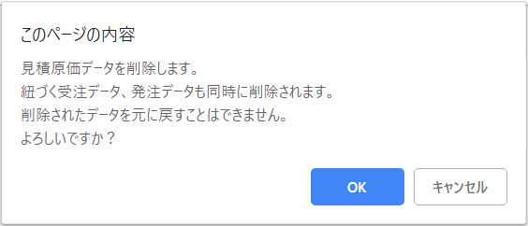
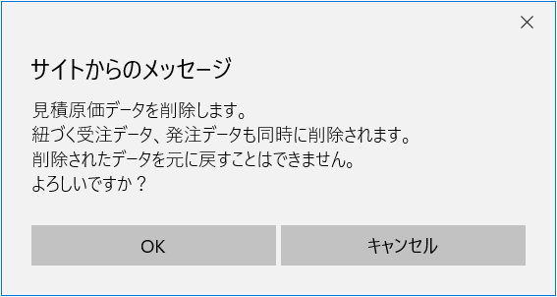

6

5

3 | U-03-08-3 |  | 削除不可警告画面 |  |  | すでに本受発注が行われている等、仕様的に見積原価データを削除できない場合に警告を表示する。この画面は元画面(U-03-08-1)とは別ウィンドウで表示する。

画面レイアウト



7

8

4 | U-03-08-4 |  | 削除完了画面 |  |  | 見積原価データの削除がエラーなく終了したことを通知する画面。削除確認画面(U-03-08-1)と同ウィンドウで遷移する。

画面レイアウト



9
10

11

5 | U-03-08-5 |  | エラー画面 |  |  | DBアクセスエラー等、見積原価データの削除時にシステム的なエラーが発生したことを通知する画面。削除確認画面(U-03-08-1)と同ウィンドウで遷移する。

画面レイアウト

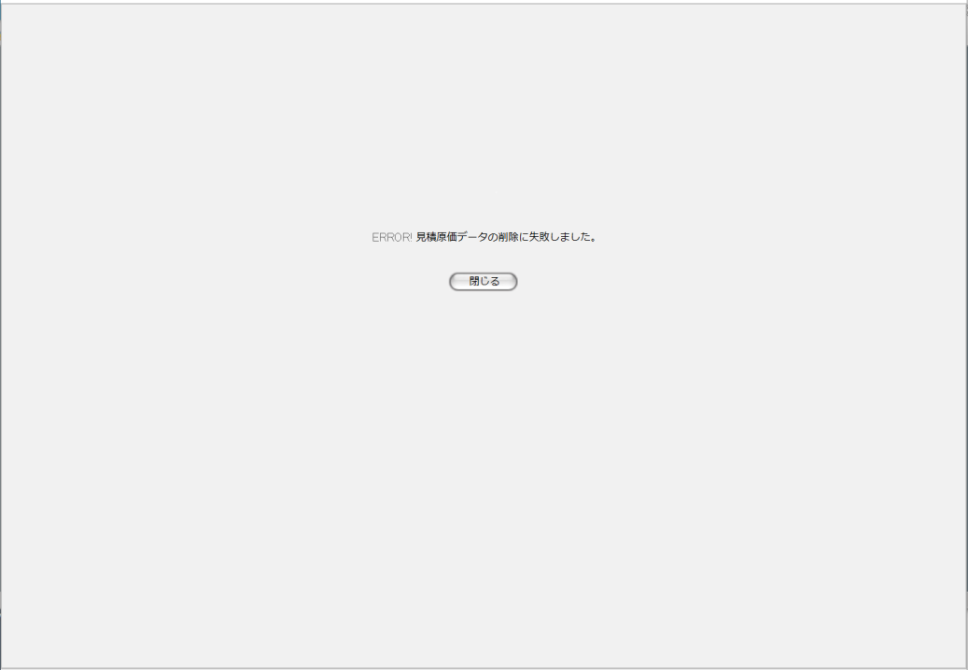

12

13

入力パラメータ
No. | 名称 |  |  |  | 概要 |  |  |  |  |  |  |  |  |  | 関連テーブル・カラム
1 | 見積原価番号 |  |  |  | 削除j対象の見積原価データおよびそれに紐づく受発注データ・受発注詳細データを特定するために使用される |  |  |  |  |  |  |  |  |  | m_estimate.lngestimateno

項目定義
No. | 名称 |  |  | 部品 |  |  | I/O | 必須 | 形式 |  | 桁数 | 下限 |  | 上限 | 初期値
1 | 閉じる【1】 |  |  | ボタン |  |  | I | - | - |  | - | - |  | - | 固定値「閉じる」
2 | 削除 |  |  | ボタン |  |  | I | - | - |  | - | - |  | - | 固定値「削除」
3 | データ表示エリア |  |  | ラベル |  |  | O | - | - |  | - | - |  | - | 検索された見積原価データ
4 | 確認メッセージ |  |  | ラベル |  |  | O | - | - |  | - | - |  | - | 固定値(画面レイアウト参照)
5 | OK |  |  | ボタン |  |  | I | - | - |  | - | - |  | - | 固定値「OK」
6 | キャンセル |  |  | ボタン |  |  | I | - | - |  | - | - |  | - | 固定値「キャンセル」
7 | 警告メッセージ |  |  | ラベル |  |  | O | - | - |  | - | - |  | - | 固定値(画面レイアウト参照)
8 | 閉じる【2】 |  |  | ボタン |  |  | I | - | - |  | - | - |  | - | 固定値「閉じる」
9 | 完了メッセージ |  |  | ラベル |  |  | O | - | - |  | - | - |  | - | 固定値(画面レイアウト参照)
10 | 製品コード |  |  | ラベル |  |  | O | - | - |  | - | - |  | - | m_estimate.strproductcode
11 | 閉じる【3】 |  |  | ボタン |  |  | I | - | - |  | - | - |  | - | 固定値「閉じる」
12 | エラーメッセージ |  |  | ラベル |  |  | O | - | - |  | - | - |  | - | 固定値(画面レイアウト参照)
13 | 閉じる【4】 |  |  | ボタン |  |  | I | - | - |  | - | - |  | - | 固定値「閉じる」

動作定義
No. | 項目 |  |  |  | 動作 |  |  |  |  | 処理
1 | 閉じる【1】 |  |  |  | クリック |  |  |  |  | 削除確認画面(U-03-08-1)を閉じて見積原価一覧画面(U-03-05)の表示状態に戻る
2 | 削除 |  |  |  | クリック |  |  |  |  | 確認ダイアログ(U-03-08-2)を開く
3 | OK |  |  |  | クリック |  |  |  |  | 削除判定、削除
4 | キャンセル |  |  |  | クリック |  |  |  |  | 確認ダイアログ(U-03-08-2)を閉じて削除確認画面(U-03-08-1)の表示状態に戻る
5 | 閉じる【2】 |  |  |  | クリック |  |  |  |  | 削除不可警告画面(U-03-08-3)を閉じて見積原価一覧画面(U-03-05)の表示状態に戻る

6 | 閉じる【3】 |  |  |  | クリック |  |  |  |  | 完了画面(U-03-08-4)を閉じて見積原価一覧画面(U-03-05)の表示状態に戻る
7 | 閉じる【4】 |  |  |  | クリック |  |  |  |  | エラー画面(U-03-08-5)を閉じて見積原価一覧画面(U-03-05)の表示状態に戻る

処理定義
No. | 処理名 |  |  |  |  | 処理内容
1 | 削除判定 |  |  |  |  | 1 | 削除対象の見積原価データに紐づく受注データすべての受注ステータスコード(m_receive.lngreceivestatuscode)および紐づく発注データ全ての発注ステータスコード(m_order.lngorderstatuscode)を取得

 |  |  |  |  |  | 2 | 1件でも5(仮受注または仮発注)以外が存在していた場合、警告メッセージをセットして削除不可警告画面(U-03-08-3)を別ウィンドウで開く

2 | 削除 |  |  |  |  | 1 | 削除対象の見積原価データのリビジョン番号(m_estimate.lngrevisionno)を「-1」として追加登録する
 |  |  |  |  |  | 2 | DBエラー等何らかの理由で追加登録が完了しなかった場合、エラーメッセージをセットしてエラー画面(U-03-08-5)に同ウィンドウで遷移する

備考
1 | この画面で行われる処理には、
 | a | ステータス管理
 | がある。
 | 処理の詳細については別紙『KID'Sシステム改修 機能設計書.xlsx』の
 | a | シート「ステータス管理」
 | を参照のこと。

